オーバービュー
オーバービュー |  |  | サブシステムID |  | サブシステム名 | 機能ID |  |  |  | 機能名 |  | 作成
 |  |  | 0 |  | FAサイト機能 | CMS2-3-9-1 |  |  |  | デジタルアセット検索結果(マニュアル)メイン |  | 改定

機能目的

 | ドキュメントDBのマニュアル情報より、機種毎（または仮想分類毎）にマニュアルPDF情報を一覧表示する。 |  |  |  |  |  |  |  |  |  |  |  | Ver.2.55 削除 No.35
 | FA-PIMから連携された製品のマニュアル情報と、Webコンテンツ管理システムにより設定された表示情報により、機種毎（または仮想分類毎）にマニュアルPDF情報を一覧表示する。 |  |  |  |  |  |  |  |  |  |  |  | Ver.2.55 修正 No.35
 | パラメータmodeが"key"から始まる場合の機能を「ドキュメントDBキーワード検索」と呼称し、機種の指定は行わない。 |  |  |  |  |  |  |  |  |  |  |  | Ver.26.06 追加
 | ※おまとめ検索からリクエストされる際にパラメータmodeの頭に"key"が付与される。 |  |  |  |  |  |  |  |  |  |  |  | Ver.26.06 追加

機能概要

 | 本画面で実現される機能は以下のようになる。 |  |  |  |  |  |  |  |  |  |  |  | Ver.2.55 追加 No.36
 | ・ | キーワードから探す |  |  |  |  |  |  |  |  |  |  | Ver.2.55 削除 No.35 タイトルや資料番号での検索と重複
 | ・ | 言語の選択
 | ・ | 対応する外国語版ドキュメントの表示
 | ・ | 一括ダウンロード（廃止） |  |  |  |  |  |  |  |  |  |  | Ver.2.55 削除 No.35 廃止済みの機能なので削除
 | ・ | NEWマーク表示
 | ・ | 分類表示
 | ・ | タイトルや資料番号での検索
 | ・ | 生産終了機種対応マニュアル・製品同梱マニュアル・「ご使用の前にお読みください」の絞込みの表示／非表示切替 |  |  |  |  |  |  |  |  |  |  | Ver.2.55 削除 No.3、No.35
 | ・ | 生産終了機種対応マニュアル・製品同梱マニュアル・バックナンバーの絞込みの表示／非表示切替 |  |  |  |  |  |  |  |  |  |  | Ver.2.55 修正 No.3、No.35
 | ・ | ページ内リンク

前提／特記事項

 | リクエストはGETで受ける。これは現行FAサイトの仕様踏襲のため。
 | 処理はCMS2-3-8-1_デジタルアセット検索結果(カタログ)メイン と同じコンポーネントによって実行される。
 | したがって、画面遷移図、画面レイアウト、画面項目説明以外はCMS2-3-8-1_デジタルアセット検索結果(カタログ)メインの設計書を参照と指定している箇所がある。

詳細設計にて、テーブル参照要領、テーブル編集要領、ファイル編集要領、画面編集要領をもとに記載
アクセスデータ
No |  | 物理名 |  | 論理名 |  |  | I | O | 種別 |  | 備考
1
2
3
4
5
6
7
8
9
10
11
12
13
14
15
外部インタフェース
No |  | クラス名 |  | 機能名 |  |  |  |  |  |  | 備考
1
外部システムの機能を呼び出している場合に記入
2
3
4
5

画面遷移図
画面遷移図 |  |  | サブシステムID | サブシステム名 |  | 機能ID |  |  | 機能名 |  | 作成
 |  |  | 0 | FAサイト機能 |  | CMS2-3-9-1 |  |  | デジタルアセット検索結果(マニュアル)メイン |  | 改定

FAトップ
 |  |  |  |  |  |  |  |  |  |  |  | Ver.26.06 削除
 |  |  |  |  |  |  |  |  |  |  |  | Ver.26.06 削除
 |  |  |  |  |  |  |  |  |  |  |  | Ver.26.06 削除
 |  |  |  |  |  |  |  |  |  |  |  | Ver.26.06 削除
 |  | ヘッダーの「ダウンロード」リンククリック |  | ヘッダーの「ダウンロード」にカーソルを当てる |  |  |  |  |  |  |  | Ver.26.06 削除
 |  |  |  | 製品カテゴリを選択 |  |  |  |  |  |  |  | Ver.26.06 削除
ダウンロードトップ
 |  |  |  | 製品名を選択 |  |  |  |  |  |  |  | Ver.26.06 削除
 |  |  |  | 「マニュアル」リンククリック |  |  |  |  |  |  |  | Ver.26.06 削除
 |  |  |  |  |  |  |  |  |  |  |  | Ver.26.06 削除
 |  |  |  |  |  |  |  |  |  |  |  | Ver.26.06 削除
 |  |  |  |  |  |  |  |  |  |  |  | Ver.26.06 削除
 | 製品名を選択し、「マニュアル」リンククリック |  |  |  |  |  |  |  |  |  |  | Ver.26.06 削除
 |  |  |  |  |  |  |  |  |  |  |  | Ver.26.06 削除
 |  |  |  |  |  |  |  |  |  |  |  | Ver.26.06 削除
デジタルアセット検索結果(マニュアル)
 |  |  |  |  |  |  |  |  |  |  |  | Ver.26.06 削除
 |  |  |  |  | デジタルアセット検索機能にて検索実行 |  |  |  |  |  |  | Ver.26.06 削除
 |  |  |  |  |  |  |  |  |  |  |  | Ver.26.06 削除
 |  |  |  |  |  |  |  |  |  |  |  | Ver.26.06 削除
 |  |  |  |  |  |  |  |  |  |  |  | Ver.26.06 削除
デジタルアセット検索結果(カタログ)
 |  |  |  |  |  |  |  |  |  |  |  | Ver.26.06 削除
 |  |  |  |  |  |  |  |  |  |  |  | Ver.26.06 削除
 |  |  |  |  |  |  |  |  |  |  |  | Ver.26.06 削除
デジタルアセット検索結果(技術資料)
 |  |  |  |  |  |  |  |  |  |  |  | Ver.26.06 削除
 |  |  |  |  |  |  |  |  |  |  |  | Ver.26.06 削除
 | タブクリックによる遷移 |  |  |  |  |  |  |  |  |  |  | Ver.26.06 削除
デジタルアセット検索結果(外形図・CAD)
 |  |  |  |  |  |  |  |  |  |  |  | Ver.26.06 削除
 |  |  |  |  |  |  |  |  |  |  |  | Ver.26.06 削除
 |  |  |  |  |  |  |  |  |  |  |  | Ver.26.06 削除
デジタルアセット検索結果(ソフトウェア)
 |  |  |  |  |  |  |  |  |  |  |  | Ver.26.06 削除
 |  |  |  |  |  |  |  |  |  |  |  | Ver.26.06 削除
 |  |  |  |  |  |  |  |  |  |  |  | Ver.26.06 削除
デジタルアセット検索結果(サンプルライブラリ)
 |  |  |  |  |  |  |  |  |  |  |  | Ver.26.06 削除
 |  |  |  |  |  |  |  |  |  |  |  | Ver.26.06 削除
 |  |  |  |  |  |  |  |  |  |  |  | Ver.26.06 削除
 |  |  |  |  |  |  |  |  |  |  |  | Ver.26.06 削除
 |  |  |  |  |  |  |  |  |  |  |  | Ver.26.06 追加
FAトップ
 |  |  |  |  |  |  |  |  |  |  |  | Ver.26.06 追加
 |  |  |  |  |  |  |  |  |  |  |  | Ver.26.06 追加
 |  |  |  |  |  |  |  |  |  |  |  | Ver.26.06 追加
 |  |  |  |  |  |  |  |  |  |  |  | Ver.26.06 追加
 |  | ヘッダーの「ダウンロード」リンククリック |  | ヘッダーの「ダウンロード」にカーソルを当てる |  |  |  |  | サイト・製品検索のキーワード入力 |  |  | Ver.26.06 追加
 |  |  |  | 製品カテゴリを選択 |  |  |  |  | サイト・製品検索の虫眼鏡クリック |  |  | Ver.26.06 追加
ダウンロードトップ
おまとめ検索（特定リクエスト）
 |  |  |  | 製品名を選択 |  |  |  |  |  |  |  | Ver.26.06 追加
 |  |  |  | 「マニュアル」リンククリック |  |  |  |  |  |  |  | Ver.26.06 追加
 |  |  |  |  |  |  |  |  |  |  |  | Ver.26.06 追加
 |  |  |  |  |  |  |  |  |  |  |  | Ver.26.06 追加
 |  |  |  |  |  |  |  |  |  |  |  | Ver.26.06 追加
 | 製品名を選択し、「マニュアル」リンククリック |  |  |  |  |  | マニュアル検索結果の、「マニュアル検索：もっと見る」リンククリック |  |  |  |  | Ver.26.06 追加
 |  |  |  |  |  |  |  |  |  |  |  | Ver.26.06 追加
 |  |  |  |  |  |  |  |  |  |  |  | Ver.26.06 追加
デジタルアセット検索結果(マニュアル)
デジタルアセット検索結果(マニュアル)
 |  |  |  |  |  |  |  |  |  |  |  | Ver.26.06 追加
 |  |  |  |  | デジタルアセット検索機能にて検索実行 |  |  |  |  | デジタルアセット検索機能にて検索実行 |  | Ver.26.06 追加
 |  |  |  |  |  |  |  |  |  |  |  | Ver.26.06 追加
 |  |  |  |  |  |  |  |  |  |  |  | Ver.26.06 追加
 |  |  |  |  |  |  |  |  |  |  |  | Ver.26.06 追加
デジタルアセット検索結果(カタログ)
デジタルアセット検索結果(カタログ)
 |  |  |  |  |  |  |  | タブクリックによる遷移 |  |  |  | Ver.26.06 追加
 |  |  |  |  |  |  |  |  |  |  |  | Ver.26.06 追加
 |  |  |  |  |  |  |  |  |  |  |  | Ver.26.06 追加
デジタルアセット検索結果(技術資料)
 |  |  |  |  |  |  |  |  |  |  |  | Ver.26.06 追加
 |  |  |  |  |  |  |  |  |  |  |  | Ver.26.06 追加
 | タブクリックによる遷移 |  |  |  |  |  |  |  |  |  |  | Ver.26.06 追加
デジタルアセット検索結果(外形図・CAD)
 |  |  |  |  |  |  |  |  |  |  |  | Ver.26.06 追加
 |  |  |  |  |  |  |  |  |  |  |  | Ver.26.06 追加
 |  |  |  |  |  |  |  |  |  |  |  | Ver.26.06 追加
デジタルアセット検索結果(ソフトウェア)
 |  |  |  |  |  |  |  |  |  |  |  | Ver.26.06 追加
 |  |  |  |  |  |  |  |  |  |  |  | Ver.26.06 追加
 |  |  |  |  |  |  |  |  |  |  |  | Ver.26.06 追加
デジタルアセット検索結果(サンプルライブラリ)
 |  |  |  |  |  |  |  |  |  |  |  | Ver.26.06 追加
 |  |  |  |  |  |  |  |  |  |  |  | Ver.26.06 追加
 |  |  |  |  |  |  |  |  |  |  |  | Ver.26.06 追加
 |  |  |  |  |  |  |  |  |  |  |  | Ver.26.06 追加

画面レイアウト
画面レイアウト |  | サブシステムID | サブシステム名 | 機能ID | 機能名 | 作成
 |  | 0 | FAサイト機能 | CMS2-3-9-1 | デジタルアセット検索結果(マニュアル)メイン | 改定

画面の概要 |  | 資料分類「マニュアル」のデジタルアセットについて、「マニュアル」タブ画面以下に、機種毎（または仮想分類毎）にマニュアルPDF情報を一覧表示する。マニュアルのリンクをクリックすることで、PDFファイルがダウンロードできる。 マニュアルPDFファイル以外にも、e-Manual（ema、empf）形式のファイル情報のリンクを表示し、リンクをクリックすることで、e-Manualがダウンロードできる。 GTWorks3用の登録ファイル(拡張子「.tsdc」)のリンクパスは表示の設定の場合でも一覧表示しない。 通常のドキュメント一覧の場合は該当資料を全件表示し、キーワード検索の場合は該当資料の上位100件のみを表示する。ドキュメント一覧に対して他ページ（お知らせなど）からURL#資料番号でリンク設定した際には、該当情報の箇所にページ内リンクする。 |  |  |  |  |  |  |  | Ver.26.06 削除
画面の概要 |  | 資料分類「マニュアル」のデジタルアセットについて、「マニュアル」タブ画面以下に、機種毎（または仮想分類毎）にマニュアルPDF情報を一覧表示する。マニュアルのリンクをクリックすることで、PDFファイルがダウンロードできる。 マニュアルPDFファイル以外にも、e-Manual（ema、empf）形式のファイル情報のリンクを表示し、リンクをクリックすることで、e-Manualがダウンロードできる。 GTWorks3用の登録ファイル(拡張子「.tsdc」)のリンクパスは表示の設定の場合でも一覧表示しない。 通常のドキュメント一覧の場合は該当資料を全件表示し、キーワード検索の場合は該当資料の上位100件のみを表示する。特定リクエストからの呼び出しもしくはmodeが"key"から始まる場合は、該当資料の上位から設定ファイルで指定した最大件数のみを表示する。 ドキュメント一覧に対して他ページ（お知らせなど）からURL#資料番号でリンク設定した際には、該当情報の箇所にページ内リンクする。 |  |  |  |  |  |  |  | Ver.26.06 追加

用途

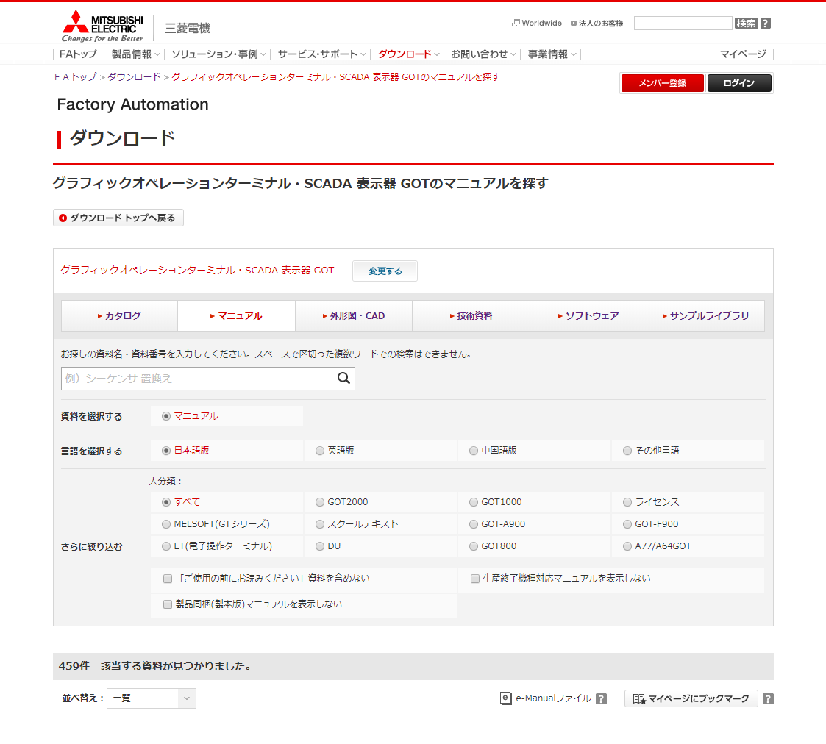
 | 【通常のドキュメント一覧】 |  |  |  |  |  |  |  |  | Ver.26.06 削除
 |  |  |  |  |  |  |  |  |  | Ver.26.06 削除
 |  |  |  |  |  |  |  |  |  | Ver.26.06 削除
 |  |  |  |  |  |  |  |  |  | Ver.26.06 削除
 |  |  |  |  |  |  |  |  |  | Ver.26.06 削除
 |  |  |  |  |  |  |  |  |  | Ver.26.06 削除
56
57
 |  |  |  |  |  |  |  |  |  | Ver.26.06 削除
 |  |  |  |  |  |  |  |  |  | Ver.26.06 削除
 |  |  |  |  |  |  |  |  |  | Ver.26.06 削除
 |  |  |  |  |  |  |  |  |  | Ver.26.06 削除
 |  |  |  |  |  |  |  |  |  | Ver.26.06 削除
 |  |  |  |  |  |  |  |  |  | Ver.26.06 削除
 |  |  |  |  |  |  |  |  |  | Ver.26.06 削除
 |  |  |  |  |  |  |  |  |  | Ver.26.06 削除
1
 |  |  |  |  |  |  |  |  |  | Ver.26.06 削除
 |  |  |  |  |  |  |  |  |  | Ver.26.06 削除
2
 |  |  |  |  |  |  |  |  |  | Ver.26.06 削除
 |  |  |  |  |  |  |  |  |  | Ver.26.06 削除
 |  |  |  |  |  |  |  |  |  | Ver.26.06 削除
3
4
 |  |  |  |  |  |  |  |  |  | Ver.26.06 削除
 |  |  |  |  |  |  |  |  |  | Ver.26.06 削除
 |  |  |  |  |  |  |  |  |  | Ver.26.06 削除
5
 |  |  |  |  |  |  |  |  |  | Ver.26.06 削除
 |  |  |  |  |  |  |  |  |  | Ver.26.06 削除
 |  |  |  |  |  |  |  |  |  | Ver.26.06 削除
 |  |  |  |  |  |  |  |  |  | Ver.26.06 削除
 |  |  |  |  |  |  |  |  |  | Ver.26.06 削除
6
 |  |  |  |  |  |  |  |  |  | Ver.26.06 削除
 |  |  |  |  |  |  |  |  |  | Ver.26.06 削除
7
 |  |  |  |  |  |  |  |  |  | Ver.26.06 削除
 |  |  |  |  |  |  |  |  |  | Ver.26.06 削除
 |  |  |  |  |  |  |  |  |  | Ver.26.06 削除
8
 |  |  |  |  |  |  |  |  |  | Ver.26.06 削除
 |  |  |  |  |  |  |  |  |  | Ver.26.06 削除
9
 |  |  |  |  |  |  |  |  |  | Ver.26.06 削除
 |  |  |  |  |  |  |  |  |  | Ver.26.06 削除
 |  |  |  |  |  |  |  |  |  | Ver.26.06 削除
 |  |  |  |  |  |  |  |  |  | Ver.26.06 削除
 |  |  |  |  |  |  |  |  |  | Ver.26.06 削除
 |  |  |  |  |  |  |  | Ver.2.55 修正 No.3 |  | Ver.26.06 削除
10,11
 |  |  |  |  |  |  |  |  |  | Ver.26.06 削除
12
14
13
14
 |  |  |  |  |  |  |  |  |  | Ver.26.06 削除
15
 | Ver.2.55 廃止 No.3 |  |  |  |  |  |  |  |  | Ver.26.06 削除
13
15
 |  |  |  |  |  |  |  |  |  | Ver.26.06 削除
 |  |  |  |  |  |  |  |  |  | Ver.26.06 削除
 |  |  |  |  |  |  |  |  |  | Ver.26.06 削除
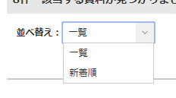
 |  |  |  |  |  |  |  |  |  | Ver.26.06 削除
16
 |  |  |  |  |  |  |  |  |  | Ver.26.06 削除
 |  |  |  |  |  |  |  |  |  | Ver.26.06 削除
17
18
19
 |  |  |  |  |  |  |  |  |  | Ver.26.06 削除
 |  |  |  |  |  |  |  |  |  | Ver.26.06 削除
 |  |  |  |  |  |  |  |  |  | Ver.26.06 削除
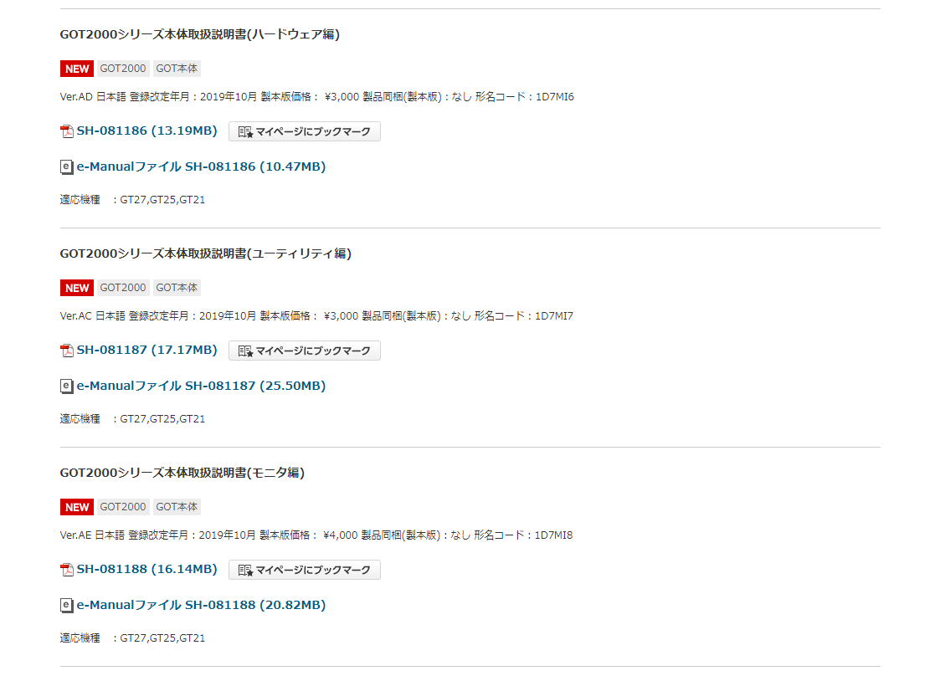
 |  |  |  |  |  |  |  |  |  | Ver.26.06 削除
20
58
 |  |  |  |  |  |  |  |  |  | Ver.26.06 削除
 |  |  |  |  |  |  |  |  |  | Ver.26.06 削除
21
22
59
23
60
24
61
 |  |  |  |  |  |  |  |  |  | Ver.26.06 削除
 |  |  |  |  |  |  |  |  |  | Ver.26.06 削除
25
26
27
28
31
32
33
34
 |  |  |  |  |  |  |  |  | No.34 海外専用品は、表示しない。 | Ver.26.06 削除
 |  |  |  |  |  |  |  |  |  | Ver.26.06 削除
 |  |  |  |  |  |  |  |  |  | Ver.26.06 削除
 |  |  |  |  |  |  |  |  |  | Ver.26.06 削除
30
 |  |  |  |  |  |  |  |  |  | Ver.26.06 削除
29
 | Ver.4.28 修正 |  |  |  |  |  |  |  |  | Ver.26.06 削除
 |  |  |  |  |  |  |  |  |  | Ver.26.06 削除
 |  |  |  |  |  |  |  |  |  | Ver.26.06 削除
 |  |  |  |  |  |  |  |  |  | Ver.26.06 削除
 |  |  |  |  |  |  |  |  |  | Ver.26.06 削除
 |  |  |  |  |  |  |  |  |  | Ver.26.06 削除
 |  |  |  |  |  |  |  |  |  | Ver.26.06 削除
 |  |  |  |  |  |  |  |  |  | Ver.26.06 削除
 |  |  |  |  |  |  |  |  |  | Ver.26.06 削除
35
36
 |  |  |  |  |  |  |  |  |  | Ver.26.06 削除
 |  |  |  |  |  |  |  |  |  | Ver.26.06 削除
 |  |  |  |  |  |  |  |  |  | Ver.26.06 削除
37
38
 |  |  |  |  |  |  |  |  |  | Ver.26.06 削除
 |  |  |  |  |  |  |  |  |  | Ver.26.06 削除
40
 |  |  |  |  |  |  |  |  |  | Ver.26.06 削除

 |  |  |  |  |  |  |  |  |  | Ver.26.06 削除
 |  |  |  |  |  |  |  |  |  | Ver.26.06 削除
 |  |  |  |  |  |  |  |  |  | Ver.26.06 削除
 |  |  |  |  |  |  |  |  |  | Ver.26.06 削除
 |  |  |  |  |  |  |  |  |  | Ver.26.06 削除
 |  |  |  |  |  |  |  |  |  | Ver.26.06 削除
 |  |  |  |  |  |  |  |  |  | Ver.26.06 削除
 |  |  |  |  |  |  |  |  |  | Ver.26.06 削除
 |  |  |  |  |  |  |  |  |  | Ver.26.06 削除
 |  |  |  |  |  |  |  |  |  | Ver.26.06 削除
 |  |  |  |  |  |  |  |  |  | Ver.26.06 削除
39
 |  |  |  |  |  |  |  |  |  | Ver.26.06 削除
 |  |  |  |  |  |  |  |  |  | Ver.26.06 削除
 |  |  |  |  |  |  |  |  |  | Ver.26.06 削除
 |  |  |  |  |  |  |  |  |  | Ver.26.06 削除
 |  |  |  |  |  |  |  |  |  | Ver.26.06 削除
 |  |  |  |  |  |  |  |  |  | Ver.26.06 削除
 |  |  |  |  |  |  |  |  |  | Ver.26.06 削除
 |  |  |  |  |  |  |  |  |  | Ver.26.06 削除
42
 |  |  |  |  |  |  |  |  |  | Ver.26.06 削除
 |  |  |  |  |  |  |  |  |  | Ver.26.06 削除
41
 |  |  |  |  |  |  |  |  |  | Ver.26.06 削除
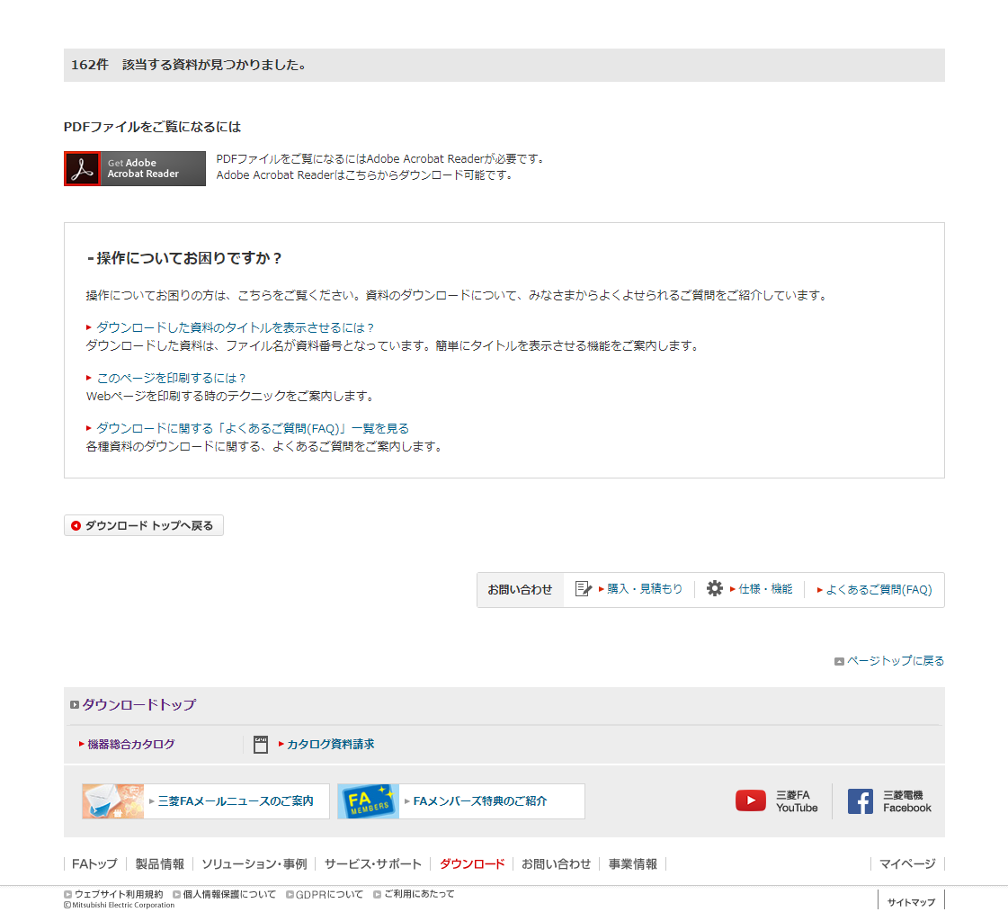
 |  |  |  |  |  |  |  |  |  | Ver.26.06 削除
 |  |  |  |  |  |  |  |  |  | Ver.26.06 削除
16
 |  |  |  |  |  |  |  |  |  | Ver.26.06 削除
 |  |  |  |  |  |  |  |  |  | Ver.26.06 削除
 |  |  |  |  |  |  |  |  |  | Ver.26.06 削除
 |  |  |  |  |  |  |  |  |  | Ver.26.06 削除
43
 |  |  |  |  |  |  |  |  |  | Ver.26.06 削除
 |  |  |  |  |  |  |  |  |  | Ver.26.06 削除
 |  |  |  |  |  |  |  |  |  | Ver.26.06 削除
 |  |  |  |  |  |  |  |  |  | Ver.26.06 削除
 |  |  |  |  |  |  |  |  |  | Ver.26.06 削除
 |  |  |  |  |  |  |  |  |  | Ver.26.06 削除
44
 |  |  |  |  |  |  |  |  |  | Ver.26.06 削除
 |  |  |  |  |  |  |  |  |  | Ver.26.06 削除
 |  |  |  |  |  |  |  |  |  | Ver.26.06 削除
 |  |  |  |  |  |  |  |  |  | Ver.26.06 削除
 |  |  |  |  |  |  |  |  |  | Ver.26.06 削除
 |  |  |  |  |  |  |  |  |  | Ver.26.06 削除
 |  |  |  |  |  |  |  |  |  | Ver.26.06 削除
 |  |  |  |  |  |  |  |  |  | Ver.26.06 削除
 |  |  |  |  |  |  |  |  |  | Ver.26.06 削除
 |  |  |  |  |  |  |  |  |  | Ver.26.06 削除
 |  |  |  |  |  |  |  |  |  | Ver.26.06 削除
 |  |  |  |  |  |  |  |  |  | Ver.26.06 削除
 |  |  |  |  |  |  |  |  |  | Ver.26.06 削除
 |  |  |  |  |  |  |  |  |  | Ver.26.06 削除
 |  |  |  |  |  |  |  |  |  | Ver.26.06 削除
 |  |  |  |  |  |  |  |  |  | Ver.26.06 削除
2
 |  |  |  |  |  |  |  |  |  | Ver.26.06 削除
 |  |  |  |  |  |  |  |  |  | Ver.26.06 削除
 |  |  |  |  |  |  |  |  |  | Ver.26.06 削除
45
46
47
 |  |  |  |  |  |  |  |  |  | Ver.26.06 削除
 |  |  |  |  |  |  |  |  |  | Ver.26.06 削除
 |  |  |  |  |  |  |  |  |  | Ver.26.06 削除
 |  |  |  |  |  |  |  |  |  | Ver.26.06 削除
 |  |  |  |  |  |  |  |  |  | Ver.26.06 削除
48
 |  |  |  |  |  |  |  |  |  | Ver.26.06 削除
 |  |  |  |  |  |  |  |  |  | Ver.26.06 削除
 |  |  |  |  |  |  |  |  |  | Ver.26.06 削除
 |  |  |  |  |  |  |  |  |  | Ver.26.06 削除
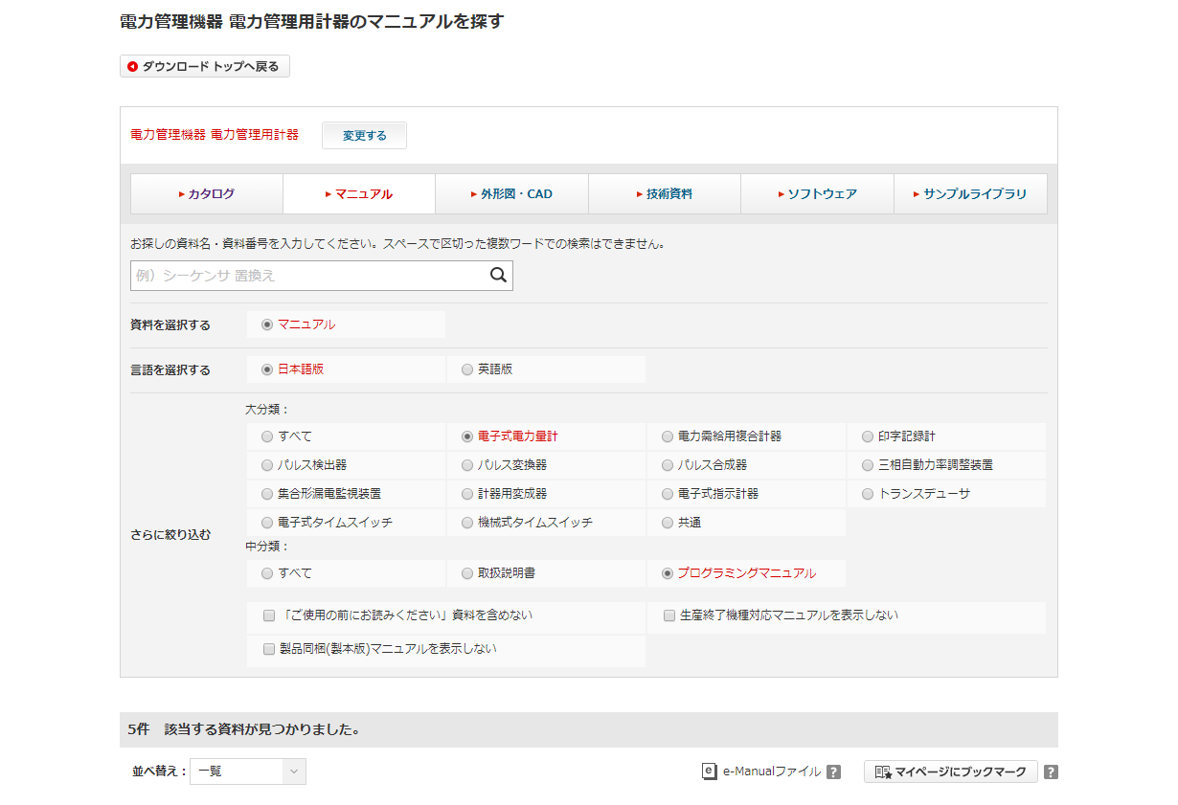
 |  |  |  |  |  |  |  |  |  | Ver.26.06 削除
 |  |  |  |  |  |  |  |  |  | Ver.26.06 削除
 |  |  |  |  |  |  |  |  |  | Ver.26.06 削除
 |  |  |  |  |  |  |  |  |  | Ver.26.06 削除
 |  |  |  |  |  |  |  |  |  | Ver.26.06 削除
 |  |  |  |  |  |  |  |  |  | Ver.26.06 削除
 |  |  |  |  |  |  |  |  |  | Ver.26.06 削除
 |  |  |  |  |  |  |  |  |  | Ver.26.06 削除
 |  |  |  |  |  |  |  |  |  | Ver.26.06 削除
 |  |  |  |  |  |  |  |  |  | Ver.26.06 削除
 |  |  |  |  |  |  |  |  |  | Ver.26.06 削除
 |  |  |  |  |  |  |  |  |  | Ver.26.06 削除
 |  |  |  |  |  |  |  |  |  | Ver.26.06 削除
 |  |  |  |  |  |  |  |  |  | Ver.26.06 削除
 |  |  |  |  |  |  |  |  |  | Ver.26.06 削除
 |  |  |  |  |  |  |  |  |  | Ver.26.06 削除
 |  |  |  |  |  |  |  |  |  | Ver.26.06 削除
 |  |  |  |  |  |  |  |  |  | Ver.26.06 削除
 |  |  |  |  |  |  |  |  |  | Ver.26.06 削除
 |  |  |  |  |  |  |  |  |  | Ver.26.06 削除
 |  |  |  |  |  |  |  |  |  | Ver.26.06 削除
 |  |  |  |  |  |  |  |  |  | Ver.26.06 削除
 |  |  |  |  |  |  |  |  |  | Ver.26.06 削除
 |  |  |  |  |  |  |  |  |  | Ver.26.06 削除
 |  |  |  |  |  |  |  |  |  | Ver.26.06 削除
 |  |  |  |  |  |  |  |  |  | Ver.26.06 削除
 |  |  |  |  |  |  |  |  |  | Ver.26.06 削除
 |  |  |  |  |  |  |  |  |  | Ver.26.06 削除
10
 |  |  |  |  |  |  |  |  |  | Ver.26.06 削除
 |  |  |  |  |  |  |  |  |  | Ver.26.06 削除
 |  |  |  |  |  |  |  |  |  | Ver.26.06 削除
 |  |  |  |  |  |  |  |  |  | Ver.26.06 削除
 |  |  |  |  |  |  |  |  |  | Ver.26.06 削除
 |  |  |  |  |  |  |  |  |  | Ver.26.06 削除
 |  |  |  |  |  |  |  |  |  | Ver.26.06 削除
 |  |  |  |  |  |  |  |  |  | Ver.26.06 削除
 |  |  |  |  |  |  |  |  |  | Ver.26.06 削除
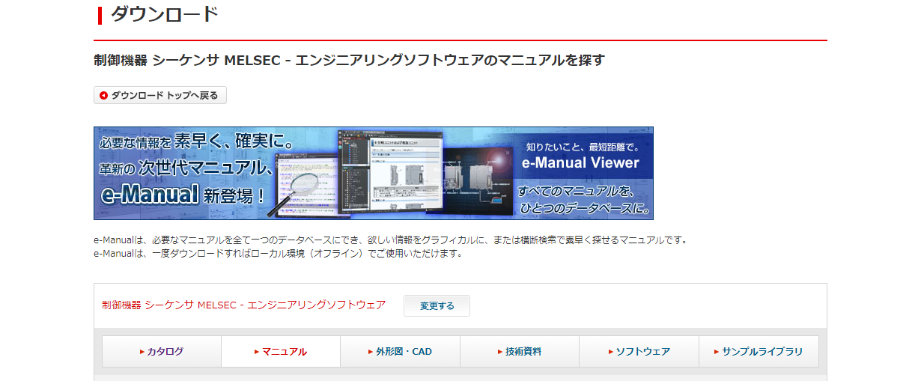
 |  |  |  |  |  |  |  |  |  | Ver.26.06 削除
 |  |  |  |  |  |  |  |  |  | Ver.26.06 削除
 |  |  |  |  |  |  |  |  |  | Ver.26.06 削除
 |  |  |  |  |  |  |  |  |  | Ver.26.06 削除
 |  |  |  |  |  |  |  |  |  | Ver.26.06 削除
 |  |  |  |  |  |  |  |  |  | Ver.26.06 削除
 |  |  |  |  |  |  |  |  |  | Ver.26.06 削除
49
 |  |  |  |  |  |  |  |  |  | Ver.26.06 削除
 |  |  |  |  |  |  |  |  |  | Ver.26.06 削除
 |  |  |  |  |  |  |  |  |  | Ver.26.06 削除
 |  |  |  |  |  |  |  |  |  | Ver.26.06 削除
 |  |  |  |  |  |  |  |  |  | Ver.26.06 削除
 |  |  |  |  |  |  |  |  |  | Ver.26.06 削除
 |  |  |  |  |  |  |  |  |  | Ver.26.06 削除
 |  |  |  |  |  |  |  |  |  | Ver.26.06 削除
 |  |  |  |  |  |  |  |  |  | Ver.26.06 削除
 |  |  |  |  |  |  |  |  |  | Ver.26.06 削除
 |  |  |  |  |  |  |  |  |  | Ver.26.06 削除
 |  |  |  |  |  |  |  |  |  | Ver.26.06 削除
 |  |  |  |  |  |  |  |  |  | Ver.26.06 削除
 |  |  |  |  |  |  |  |  |  | Ver.26.06 削除
 |  |  |  |  |  |  |  |  |  | Ver.26.06 削除
 |  |  |  |  |  |  |  |  |  | Ver.26.06 削除
 |  |  |  |  |  |  |  |  |  | Ver.26.06 削除
 |  |  |  |  |  |  |  |  |  | Ver.26.06 削除
 |  |  |  |  |  |  |  |  |  | Ver.26.06 削除
 |  |  |  |  |  |  |  |  |  | Ver.26.06 削除
50
 |  |  |  |  |  |  |  |  |  | Ver.26.06 削除
 |  |  |  |  |  |  |  |  |  | Ver.26.06 削除
 |  |  |  |  |  |  |  |  |  | Ver.26.06 削除
 |  |  |  |  |  |  |  |  |  | Ver.26.06 削除
 |  |  |  |  |  |  |  |  |  | Ver.26.06 削除
 |  |  |  |  |  |  |  |  |  | Ver.26.06 削除
 |  |  |  |  |  |  |  |  |  | Ver.26.06 削除
 |  |  |  |  |  |  |  |  |  | Ver.26.06 削除
 |  |  |  |  |  |  |  |  |  | Ver.26.06 削除
 |  |  |  |  |  |  |  |  |  | Ver.26.06 削除
 |  |  |  |  |  |  |  |  |  | Ver.26.06 削除
 |  |  |  |  |  |  |  |  |  | Ver.26.06 削除
 |  |  |  |  |  |  |  |  |  | Ver.26.06 削除
 |  |  |  |  |  |  |  |  |  | Ver.26.06 削除
 |  |  |  |  |  |  |  |  |  | Ver.26.06 削除
 |  |  |  |  |  |  |  |  |  | Ver.26.06 削除
 |  |  |  |  |  |  |  |  |  | Ver.26.06 削除
 |  |  |  |  |  |  |  |  |  | Ver.26.06 削除
 |  |  |  |  |  |  |  |  |  | Ver.26.06 削除
 | 【キーワード検索（検索結果あり）】 |  |  |  |  |  |  |  |  | Ver.26.06 削除
 |  |  |  |  |  |  |  |  |  | Ver.26.06 削除
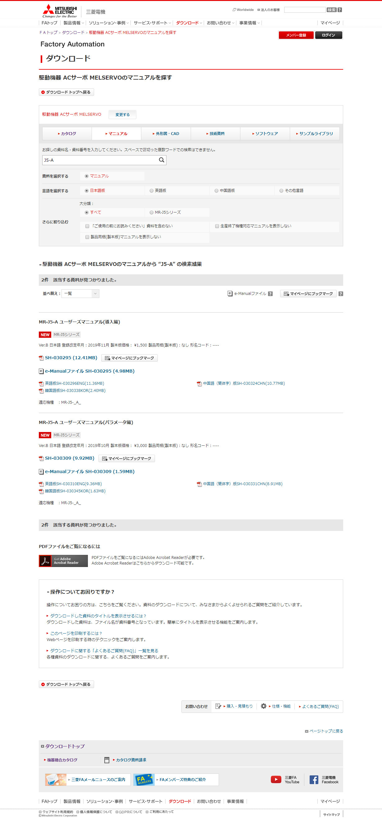
 |  |  |  |  |  |  |  |  |  | Ver.26.06 削除
 |  |  |  |  |  |  |  |  |  | Ver.26.06 削除
 |  |  |  |  |  |  |  |  |  | Ver.26.06 削除
 |  |  |  |  |  |  |  |  |  | Ver.26.06 削除
 |  |  |  |  |  |  |  |  |  | Ver.26.06 削除
 |  |  |  |  |  |  |  |  |  | Ver.26.06 削除
 |  |  |  |  |  |  |  |  |  | Ver.26.06 削除
 |  |  |  |  |  |  |  |  |  | Ver.26.06 削除
 |  |  |  |  |  |  |  |  |  | Ver.26.06 削除
 |  |  |  |  |  |  |  |  |  | Ver.26.06 削除
 |  |  |  |  |  |  |  |  |  | Ver.26.06 削除
 |  |  |  |  |  |  |  |  |  | Ver.26.06 削除
 |  |  |  |  |  |  |  |  |  | Ver.26.06 削除
 |  |  |  |  |  |  |  |  |  | Ver.26.06 削除
 |  |  |  |  |  |  |  |  |  | Ver.26.06 削除
 |  |  |  |  |  |  |  |  |  | Ver.26.06 削除
 |  |  |  |  |  |  |  |  |  | Ver.26.06 削除
 |  |  |  |  |  |  |  |  |  | Ver.26.06 削除
 |  |  |  |  |  |  |  |  |  | Ver.26.06 削除
 |  |  |  |  |  |  |  |  |  | Ver.26.06 削除
 |  |  |  |  |  |  |  |  |  | Ver.26.06 削除
 |  |  |  |  |  |  |  |  |  | Ver.26.06 削除
 |  |  |  |  |  |  |  |  |  | Ver.26.06 削除
 |  |  |  |  |  |  |  |  |  | Ver.26.06 削除
 |  |  |  |  |  |  |  |  |  | Ver.26.06 削除
 |  |  |  |  |  |  |  |  |  | Ver.26.06 削除
 |  |  |  |  |  |  |  |  |  | Ver.26.06 削除
 |  |  |  |  |  |  |  |  |  | Ver.26.06 削除
 |  |  |  |  |  |  |  |  |  | Ver.26.06 削除
 |  |  |  |  |  |  |  |  |  | Ver.26.06 削除
 |  |  |  |  |  |  |  |  |  | Ver.26.06 削除
 |  |  |  |  |  |  |  |  |  | Ver.26.06 削除
 |  |  |  |  |  |  |  |  |  | Ver.26.06 削除
 |  |  |  |  |  |  |  |  |  | Ver.26.06 削除
 |  |  |  |  |  |  |  |  |  | Ver.26.06 削除
 |  |  |  |  |  |  |  |  |  | Ver.26.06 削除
 |  |  |  |  |  |  |  |  |  | Ver.26.06 削除
 |  |  |  |  |  |  |  |  |  | Ver.26.06 削除
 |  |  |  |  |  |  |  |  |  | Ver.26.06 削除
 |  |  |  |  |  |  |  |  |  | Ver.26.06 削除
51
 |  |  |  |  |  |  |  |  |  | Ver.26.06 削除
 |  |  |  |  |  |  |  |  |  | Ver.26.06 削除
 |  |  |  |  |  |  |  |  |  | Ver.26.06 削除
 |  |  |  |  |  |  |  |  |  | Ver.26.06 削除
 |  |  |  |  |  |  |  |  |  | Ver.26.06 削除
 |  |  |  |  |  |  |  |  |  | Ver.26.06 削除
 |  |  |  |  |  |  |  |  |  | Ver.26.06 削除
 |  |  |  |  |  |  |  |  |  | Ver.26.06 削除
 |  |  |  |  |  |  |  |  |  | Ver.26.06 削除
 |  |  |  |  |  |  |  |  |  | Ver.26.06 削除
 |  |  |  |  |  |  |  |  |  | Ver.26.06 削除
 |  |  |  |  |  |  |  |  |  | Ver.26.06 削除
 |  |  |  |  |  |  |  |  |  | Ver.26.06 削除
 |  |  |  |  |  |  |  |  |  | Ver.26.06 削除
 |  |  |  |  |  |  |  |  |  | Ver.26.06 削除
 |  |  |  |  |  |  |  |  |  | Ver.26.06 削除
 |  |  |  |  |  |  |  |  |  | Ver.26.06 削除
 |  |  |  |  |  |  |  |  |  | Ver.26.06 削除
 |  |  |  |  |  |  |  |  |  | Ver.26.06 削除
 |  |  |  |  |  |  |  |  |  | Ver.26.06 削除
 |  |  |  |  |  |  |  |  |  | Ver.26.06 削除
 |  |  |  |  |  |  |  |  |  | Ver.26.06 削除
 |  |  |  |  |  |  |  |  |  | Ver.26.06 削除
 |  |  |  |  |  |  |  |  |  | Ver.26.06 削除
 |  |  |  |  |  |  |  |  |  | Ver.26.06 削除
 |  |  |  |  |  |  |  |  |  | Ver.26.06 削除
 |  |  |  |  |  |  |  |  |  | Ver.26.06 削除
 |  |  |  |  |  |  |  |  |  | Ver.26.06 削除
 |  |  |  |  |  |  |  |  |  | Ver.26.06 削除
 |  |  |  |  |  |  |  |  |  | Ver.26.06 削除
 |  |  |  |  |  |  |  |  |  | Ver.26.06 削除
 |  |  |  |  |  |  |  |  |  | Ver.26.06 削除
 |  |  |  |  |  |  |  |  |  | Ver.26.06 削除
 |  |  |  |  |  |  |  |  |  | Ver.26.06 削除
 |  |  |  |  |  |  |  |  |  | Ver.26.06 削除
 |  |  |  |  |  |  |  |  |  | Ver.26.06 削除
 |  |  |  |  |  |  |  |  |  | Ver.26.06 削除
 |  |  |  |  |  |  |  |  |  | Ver.26.06 削除
 |  |  |  |  |  |  |  |  |  | Ver.26.06 削除
 |  |  |  |  |  |  |  |  |  | Ver.26.06 削除
 |  |  |  |  |  |  |  |  |  | Ver.26.06 削除
 |  |  |  |  |  |  |  |  |  | Ver.26.06 削除
 |  |  |  |  |  |  |  |  |  | Ver.26.06 削除
 |  |  |  |  |  |  |  |  |  | Ver.26.06 削除
 |  |  |  |  |  |  |  |  |  | Ver.26.06 削除
 |  |  |  |  |  |  |  |  |  | Ver.26.06 削除
 |  |  |  |  |  |  |  |  |  | Ver.26.06 削除
 |  |  |  |  |  |  |  |  |  | Ver.26.06 削除
 |  |  |  |  |  |  |  |  |  | Ver.26.06 削除
 |  |  |  |  |  |  |  |  |  | Ver.26.06 削除
 |  |  |  |  |  |  |  |  |  | Ver.26.06 削除
 |  |  |  |  |  |  |  |  |  | Ver.26.06 削除
 |  |  |  |  |  |  |  |  |  | Ver.26.06 削除
 |  |  |  |  |  |  |  |  |  | Ver.26.06 削除
 |  |  |  |  |  |  |  |  |  | Ver.26.06 削除
 |  |  |  |  |  |  |  |  |  | Ver.26.06 削除
 |  |  |  |  |  |  |  |  |  | Ver.26.06 削除
 |  |  |  |  |  |  |  |  |  | Ver.26.06 削除
 |  |  |  |  |  |  |  |  |  | Ver.26.06 削除
 |  |  |  |  |  |  |  |  |  | Ver.26.06 削除
 |  |  |  |  |  |  |  |  |  | Ver.26.06 削除
 |  |  |  |  |  |  |  |  |  | Ver.26.06 削除
 |  |  |  |  |  |  |  |  |  | Ver.26.06 削除
 |  |  |  |  |  |  |  |  |  | Ver.26.06 削除
 |  |  |  |  |  |  |  |  |  | Ver.26.06 削除
 |  |  |  |  |  |  |  |  |  | Ver.26.06 削除
 |  |  |  |  |  |  |  |  |  | Ver.26.06 削除
 |  |  |  |  |  |  |  |  |  | Ver.26.06 削除
 |  |  |  |  |  |  |  |  |  | Ver.26.06 削除
 |  |  |  |  |  |  |  |  |  | Ver.26.06 削除
 |  |  |  |  |  |  |  |  |  | Ver.26.06 削除
 |  |  |  |  |  |  |  |  |  | Ver.26.06 削除
 |  |  |  |  |  |  |  |  |  | Ver.26.06 削除
 |  |  |  |  |  |  |  |  |  | Ver.26.06 削除
 |  |  |  |  |  |  |  |  |  | Ver.26.06 削除
 |  |  |  |  |  |  |  |  |  | Ver.26.06 削除
 |  |  |  |  |  |  |  |  |  | Ver.26.06 削除
 |  |  |  |  |  |  |  |  |  | Ver.26.06 削除
 |  |  |  |  |  |  |  |  |  | Ver.26.06 削除
 |  |  |  |  |  |  |  |  |  | Ver.26.06 削除
 |  |  |  |  |  |  |  |  |  | Ver.26.06 削除
 |  |  |  |  |  |  |  |  |  | Ver.26.06 削除
 |  |  |  |  |  |  |  |  |  | Ver.26.06 削除
 |  |  |  |  |  |  |  |  |  | Ver.26.06 削除
 |  |  |  |  |  |  |  |  |  | Ver.26.06 削除
 |  |  |  |  |  |  |  |  |  | Ver.26.06 削除
 |  |  |  |  |  |  |  |  |  | Ver.26.06 削除
 |  |  |  |  |  |  |  |  |  | Ver.26.06 削除
 |  |  |  |  |  |  |  |  |  | Ver.26.06 削除
 |  |  |  |  |  |  |  |  |  | Ver.26.06 削除
 |  |  |  |  |  |  |  |  |  | Ver.26.06 削除
 |  |  |  |  |  |  |  |  |  | Ver.26.06 削除
 |  |  |  |  |  |  |  |  |  | Ver.26.06 削除
 | 【キーワード検索（検索結果が101件以上の場合の検索件数表示）】 |  |  |  |  |  | Ver.3.57追加 |  |  | Ver.26.06 削除
16
 |  |  |  |  |  |  | Ver.3.57追加 |  |  | Ver.26.06 削除
 |  |  |  |  |  |  | Ver.3.57追加 |  |  | Ver.26.06 削除
 |  |  |  |  |  |  | Ver.3.57追加 |  |  | Ver.26.06 削除
 |  |  |  |  |  |  | Ver.3.57追加 |  |  | Ver.26.06 削除
 |  |  |  |  |  |  |  |  |  | Ver.26.06 削除
 | 【キーワード検索（検索結果なし）】 |  |  |  |  |  |  |  |  | Ver.26.06 削除
 |  |  |  |  |  |  |  |  |  | Ver.26.06 削除
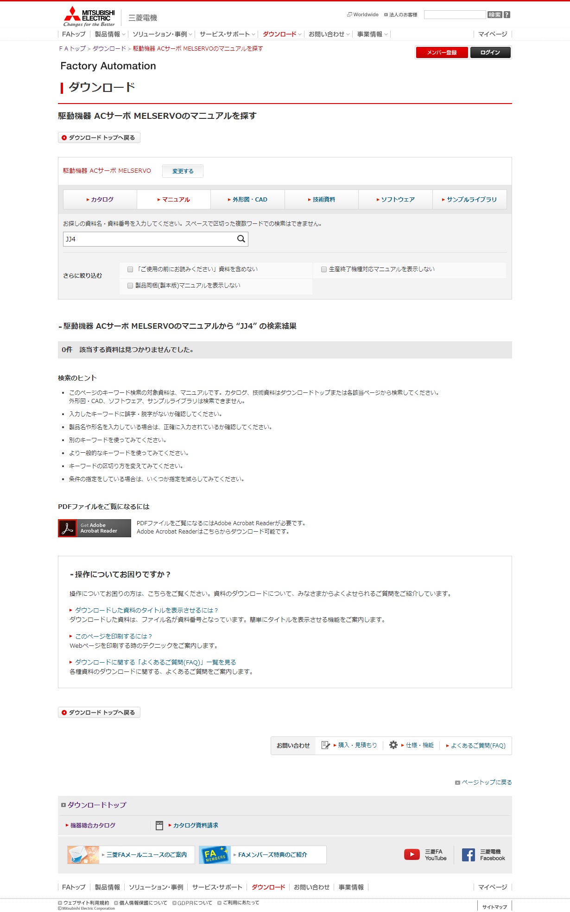
 |  |  |  |  |  |  |  |  |  | Ver.26.06 削除
 |  |  |  |  |  |  |  |  |  | Ver.26.06 削除
 |  |  |  |  |  |  |  |  |  | Ver.26.06 削除
 |  |  |  |  |  |  |  |  |  | Ver.26.06 削除
 |  |  |  |  |  |  |  |  |  | Ver.26.06 削除
 |  |  |  |  |  |  |  |  |  | Ver.26.06 削除
 |  |  |  |  |  |  |  |  |  | Ver.26.06 削除
 |  |  |  |  |  |  |  |  |  | Ver.26.06 削除
 |  |  |  |  |  |  |  |  |  | Ver.26.06 削除
 |  |  |  |  |  |  |  |  |  | Ver.26.06 削除
 |  |  |  |  |  |  |  |  |  | Ver.26.06 削除
 |  |  |  |  |  |  |  |  |  | Ver.26.06 削除
 |  |  |  |  |  |  |  |  |  | Ver.26.06 削除
 |  |  |  |  |  |  |  |  |  | Ver.26.06 削除
 |  |  |  |  |  |  |  |  |  | Ver.26.06 削除
 |  |  |  |  |  |  |  |  |  | Ver.26.06 削除
 |  |  |  |  |  |  |  |  |  | Ver.26.06 削除
 |  |  |  |  |  |  |  |  |  | Ver.26.06 削除
 |  |  |  |  |  |  |  |  |  | Ver.26.06 削除
 |  |  |  |  |  |  |  |  |  | Ver.26.06 削除
 |  |  |  |  |  |  |  |  |  | Ver.26.06 削除
 |  |  |  |  |  |  |  |  |  | Ver.26.06 削除
 |  |  |  |  |  |  |  |  |  | Ver.26.06 削除
 |  |  |  |  |  |  |  |  |  | Ver.26.06 削除
 |  |  |  |  |  |  |  |  |  | Ver.26.06 削除
 |  |  |  |  |  |  |  |  |  | Ver.26.06 削除
 |  |  |  |  |  |  |  |  |  | Ver.26.06 削除
条件の絞りこみ＋キーワード入力で検索した結果が0件となった場合、それまで絞り込んだ検索条件はブラウザ上に残す。
 |  |  |  |  |  |  |  |  |  | Ver.26.06 削除
 |  |  |  |  |  |  |  |  |  | Ver.26.06 削除
 |  |  |  |  |  |  |  |  |  | Ver.26.06 削除
 |  |  |  |  |  |  |  |  |  | Ver.26.06 削除
 |  |  |  |  |  |  |  |  |  | Ver.26.06 削除
 |  |  |  |  |  |  |  |  |  | Ver.26.06 削除
51
 |  |  |  |  |  |  |  |  |  | Ver.26.06 削除
 |  |  |  |  |  |  |  |  |  | Ver.26.06 削除
 |  |  |  |  |  |  |  |  |  | Ver.26.06 削除
16
 |  |  |  |  |  |  |  |  |  | Ver.26.06 削除
 |  |  |  |  |  |  |  |  |  | Ver.26.06 削除
 |  |  |  |  |  |  |  |  |  | Ver.26.06 削除
52
 |  |  |  |  |  |  |  |  |  | Ver.26.06 削除
 |  |  |  |  |  |  |  |  |  | Ver.26.06 削除
 |  |  |  |  |  |  |  |  |  | Ver.26.06 削除
 |  |  |  |  |  |  |  |  |  | Ver.26.06 削除
 |  |  |  |  |  |  |  |  |  | Ver.26.06 削除
 |  |  |  |  |  |  |  |  |  | Ver.26.06 削除
 |  |  |  |  |  |  |  |  |  | Ver.26.06 削除
 |  |  |  |  |  |  |  |  |  | Ver.26.06 削除
 |  |  |  |  |  |  |  |  |  | Ver.26.06 削除
 |  |  |  |  |  |  |  |  |  | Ver.26.06 削除
 |  |  |  |  |  |  |  |  |  | Ver.26.06 削除
 |  |  |  |  |  |  |  |  |  | Ver.26.06 削除
 |  |  |  |  |  |  |  |  |  | Ver.26.06 削除
 |  |  |  |  |  |  |  |  |  | Ver.26.06 削除
 |  |  |  |  |  |  |  |  |  | Ver.26.06 削除
 |  |  |  |  |  |  |  |  |  | Ver.26.06 削除
 |  |  |  |  |  |  |  |  |  | Ver.26.06 削除
 |  |  |  |  |  |  |  |  |  | Ver.26.06 削除
 |  |  |  |  |  |  |  |  |  | Ver.26.06 削除
 |  |  |  |  |  |  |  |  |  | Ver.26.06 削除
 |  |  |  |  |  |  |  |  |  | Ver.26.06 削除
 |  |  |  |  |  |  |  |  |  | Ver.26.06 削除
 |  |  |  |  |  |  |  |  |  | Ver.26.06 削除
 |  |  |  |  |  |  |  |  |  | Ver.26.06 削除
 |  |  |  |  |  |  |  |  |  | Ver.26.06 削除
 |  |  |  |  |  |  |  |  |  | Ver.26.06 削除
 |  |  |  |  |  |  |  |  |  | Ver.26.06 削除
 |  |  |  |  |  |  |  |  |  | Ver.26.06 削除
 |  |  |  |  |  |  |  |  |  | Ver.26.06 削除
 |  |  |  |  |  |  |  |  |  | Ver.26.06 削除
 |  |  |  |  |  |  |  |  |  | Ver.26.06 削除
 |  |  |  |  |  |  |  |  |  | Ver.26.06 削除
 |  |  |  |  |  |  |  |  |  | Ver.26.06 削除
 |  |  |  |  |  |  |  |  |  | Ver.26.06 削除
 |  |  |  |  |  |  |  |  |  | Ver.26.06 削除
 |  |  |  |  |  |  |  |  |  | Ver.26.06 削除
 |  |  |  |  |  |  |  |  |  | Ver.26.06 削除
 |  |  |  |  |  |  |  |  |  | Ver.26.06 削除
 |  |  |  |  |  |  |  |  |  | Ver.26.06 削除
 |  |  |  |  |  |  |  |  |  | Ver.26.06 削除
 |  |  |  |  |  |  |  |  |  | Ver.26.06 削除
 |  |  |  |  |  |  |  |  |  | Ver.26.06 削除
 |  |  |  |  |  |  |  |  |  | Ver.26.06 削除
 |  |  |  |  |  |  |  |  |  | Ver.26.06 削除
 |  |  |  |  |  |  |  |  |  | Ver.26.06 削除
 |  |  |  |  |  |  |  |  |  | Ver.26.06 削除
 |  |  |  |  |  |  |  |  |  | Ver.26.06 削除
 |  |  |  |  |  |  |  |  |  | Ver.26.06 削除
 |  |  |  |  |  |  |  |  |  | Ver.26.06 削除
 |  |  |  |  |  |  |  |  |  | Ver.26.06 削除
 |  |  |  |  |  |  |  |  |  | Ver.26.06 削除
 |  |  |  |  |  |  |  |  |  | Ver.26.06 削除
 |  |  |  |  |  |  |  |  |  | Ver.26.06 削除
 |  |  |  |  |  |  |  |  |  | Ver.26.06 削除
 |  |  |  |  |  |  |  |  |  | Ver.26.06 削除
 |  |  |  |  |  |  |  |  |  | Ver.26.06 削除
 |  |  |  |  |  |  |  |  |  | Ver.26.06 削除
 |  |  |  |  |  |  |  |  |  | Ver.26.06 削除
 |  |  |  |  |  |  |  |  |  | Ver.26.06 削除
 |  |  |  |  |  |  |  |  |  | Ver.26.06 削除
68
 | 【通常のドキュメント一覧】 |  |  |  |  |  |  |  |  | Ver.26.06 追加
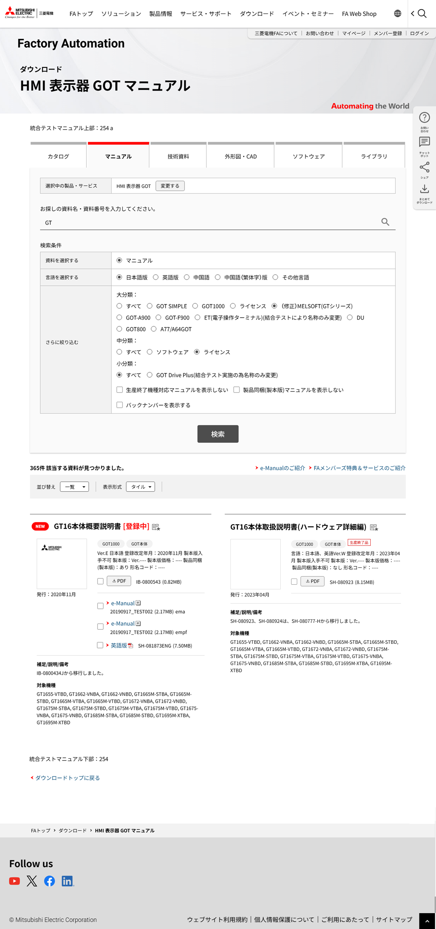
 |  |  |  |  |  |  |  |  |  | Ver.26.06 追加
 |  |  |  |  |  |  |  |  |  | Ver.26.06 追加
 |  |  |  |  |  |  |  |  |  | Ver.26.06 追加
 |  |  |  |  |  |  |  |  |  | Ver.26.06 追加
57
 |  |  |  |  |  |  |  |  |  | Ver.26.06 追加
 |  |  |  |  |  |  |  |  |  | Ver.26.06 追加
 |  |  |  |  |  |  |  |  |  | Ver.26.06 追加
 |  |  |  |  |  |  |  |  |  | Ver.26.06 追加
 |  |  |  |  |  |  |  |  |  | Ver.26.06 追加
 |  |  |  |  |  |  |  |  |  | Ver.26.06 追加
 |  |  |  |  |  |  |  |  |  | Ver.26.06 追加
 |  |  |  |  |  |  |  |  |  | Ver.26.06 追加
1
 |  |  |  |  |  |  |  |  |  | Ver.26.06 追加
 |  |  |  |  |  |  |  |  |  | Ver.26.06 追加
 |  |  |  |  |  |  |  |  |  | Ver.26.06 追加
69
 |  |  |  |  |  |  |  |  |  | Ver.26.06 追加
 |  |  |  |  |  |  |  |  |  | Ver.26.06 追加
 |  |  |  |  |  |  |  |  |  | Ver.26.06 追加
49
 |  |  |  |  |  |  |  |  |  | Ver.26.06 追加
 |  |  |  |  |  |  |  |  |  | Ver.26.06 追加
 |  |  |  |  |  |  |  |  |  | Ver.26.06 追加
5
 |  |  |  |  |  |  |  |  |  | Ver.26.06 追加
 |  |  |  |  |  |  |  |  |  | Ver.26.06 追加
 |  |  |  |  |  |  |  |  |  | Ver.26.06 追加
 |  |  |  |  |  |  |  |  |  | Ver.26.06 追加
 |  |  |  |  |  |  |  |  |  | Ver.26.06 追加
 |  |  |  |  |  |  |  |  |  | Ver.26.06 追加
3
4
 |  |  |  |  |  |  |  |  |  | Ver.26.06 追加
 |  |  |  |  |  |  |  |  |  | Ver.26.06 追加
 |  |  |  |  |  |  |  |  |  | Ver.26.06 追加
 |  |  |  |  |  |  |  |  |  | Ver.26.06 追加
 |  |  |  |  |  |  |  |  |  | Ver.26.06 追加
6
 |  |  |  |  |  |  |  |  |  | Ver.26.06 追加
 |  |  |  |  |  |  |  |  |  | Ver.26.06 追加
 |  |  |  |  |  |  |  |  |  | Ver.26.06 追加
 |  |  |  |  |  |  |  |  |  | Ver.26.06 追加
 |  |  |  |  |  |  |  |  |  | Ver.26.06 追加
 |  |  |  |  |  |  |  |  |  | Ver.26.06 追加
7
 |  |  |  |  |  |  |  |  |  | Ver.26.06 追加
 |  |  |  |  |  |  |  |  |  | Ver.26.06 追加
8
 |  |  |  |  |  |  |  |  |  | Ver.26.06 追加
 |  |  |  |  |  |  |  |  |  | Ver.26.06 追加
 |  |  |  |  |  |  |  |  |  | Ver.26.06 追加
9
 |  |  |  |  |  |  |  |  |  | Ver.26.06 追加
 |  |  |  |  |  |  |  |  |  | Ver.26.06 追加
 |  |  |  |  |  |  |  |  |  | Ver.26.06 追加
 |  |  |  |  |  |  |  |  |  | Ver.26.06 追加
 |  |  |  |  |  |  |  |  |  | Ver.26.06 追加
 |  |  |  |  |  |  |  |  |  | Ver.26.06 追加
 |  |  |  |  |  |  |  |  |  | Ver.26.06 追加
10
 |  |  |  |  |  |  |  |  |  | Ver.26.06 追加
 |  |  |  |  |  |  |  |  |  | Ver.26.06 追加
 |  |  |  |  |  |  |  |  |  | Ver.26.06 追加
 |  |  |  |  |  |  |  |  |  | Ver.26.06 追加
11
 |  |  |  |  |  |  |  |  |  | Ver.26.06 追加
 |  |  |  |  |  |  |  |  |  | Ver.26.06 追加
 |  |  |  |  |  |  |  |  |  | Ver.26.06 追加
13
14
 |  |  |  |  |  |  |  |  |  | Ver.26.06 追加
 |  |  |  |  |  |  |  |  |  | Ver.26.06 追加
15
 |  |  |  |  |  |  |  |  |  | Ver.26.06 追加
 |  |  |  |  |  |  |  |  |  | Ver.26.06 追加
 |  |  |  |  |  |  |  |  |  | Ver.26.06 追加
 |  |  |  |  |  |  |  |  |  | Ver.26.06 追加
67
 |  |  |  |  |  |  |  |  |  | Ver.26.06 追加
 |  |  |  |  |  |  |  |  |  | Ver.26.06 追加
 |  |  |  |  |  |  |  |  |  | Ver.26.06 追加
 |  |  |  |  |  |  |  |  |  | Ver.26.06 追加
 |  |  |  |  |  |  |  |  |  | Ver.26.06 追加
64
65
 |  |  |  |  |  |  |  |  |  | Ver.26.06 追加
16
 |  |  |  |  |  |  |  |  |  | Ver.26.06 追加
 |  |  |  |  |  |  |  |  |  | Ver.26.06 追加
17
66
 |  |  |  |  |  |  |  |  |  | Ver.26.06 追加
 |  |  |  |  |  |  |  |  |  | Ver.26.06 追加
 |  |  |  |  |  |  |  |  |  | Ver.26.06 追加
 |  |  |  |  |  |  |  |  |  | Ver.26.06 追加
 |  |  |  |  |  |  |  |  |  | Ver.26.06 追加
 |  |  |  |  |  |  |  |  |  | Ver.26.06 追加
21
20
58
36
 |  |  |  |  |  |  |  |  |  | Ver.26.06 追加
 |  |  |  |  |  |  |  |  |  | Ver.26.06 追加
63
22～24,59～61
42
 |  |  |  |  |  |  |  |  |  | Ver.26.06 追加
 |  |  |  |  |  |  |  |  |  | Ver.26.06 追加
26
27
28
29
25
 |  |  |  |  |  |  |  |  |  | Ver.26.06 追加
 |  |  |  |  |  |  |  |  |  | Ver.26.06 追加
29
30
31
32
 |  |  |  |  |  |  |  |  |  | Ver.26.06 追加
32
33
 |  |  |  |  |  |  |  |  |  | Ver.26.06 追加
35
 |  |  |  |  |  |  |  |  |  | Ver.26.06 追加
 |  |  |  |  |  |  |  |  |  | Ver.26.06 追加
71
 |  |  |  |  |  |  |  |  |  | Ver.26.06 追加
37
 |  |  |  |  |  |  |  |  |  | Ver.26.06 追加
 |  |  |  |  |  |  |  |  |  | Ver.26.06 追加
 |  |  |  |  |  |  |  |  |  | Ver.26.06 追加
38
 |  |  |  |  |  |  |  |  |  | Ver.26.06 追加
 |  |  |  |  |  |  |  |  |  | Ver.26.06 追加
 |  |  |  |  |  |  |  |  |  | Ver.26.06 追加
39
 |  |  |  |  |  |  |  |  |  | Ver.26.06 追加
 |  |  |  |  |  |  |  |  |  | Ver.26.06 追加
 |  |  |  |  |  |  |  |  |  | Ver.26.06 追加
 |  |  |  |  |  |  |  |  |  | Ver.26.06 追加
41
 |  |  |  |  |  |  |  |  |  | Ver.26.06 追加
 |  |  |  |  |  |  |  |  |  | Ver.26.06 追加
40
 |  |  |  |  |  |  |  |  |  | Ver.26.06 追加
 |  |  |  |  |  |  |  |  |  | Ver.26.06 追加
 |  |  |  |  |  |  |  |  |  | Ver.26.06 追加
 |  |  |  |  |  |  |  |  |  | Ver.26.06 追加
 |  |  |  |  |  |  |  |  |  | Ver.26.06 追加
 |  |  |  |  |  |  |  |  |  | Ver.26.06 追加
 |  |  |  |  |  |  |  |  |  | Ver.26.06 追加
 |  |  |  |  |  |  |  |  |  | Ver.26.06 追加
 |  |  |  |  |  |  |  |  |  | Ver.26.06 追加
 |  |  |  |  |  |  |  |  |  | Ver.26.06 追加
 |  |  |  |  |  |  |  |  |  | Ver.26.06 追加
50
 |  |  |  |  |  |  |  |  |  | Ver.26.06 追加
 |  |  |  |  |  |  |  |  |  | Ver.26.06 追加
 |  |  |  |  |  |  |  |  |  | Ver.26.06 追加
2
 |  |  |  |  |  |  |  |  |  | Ver.26.06 追加
 |  |  |  |  |  |  |  |  |  | Ver.26.06 追加
 |  |  |  |  |  |  |  |  |  | Ver.26.06 追加
 |  |  |  |  |  |  |  |  |  | Ver.26.06 追加
 |  |  |  |  |  |  |  |  |  | Ver.26.06 追加
 |  |  |  |  |  |  |  |  |  | Ver.26.06 追加
 |  |  |  |  |  |  |  |  |  | Ver.26.06 追加
 |  |  |  |  |  |  |  |  |  | Ver.26.06 追加
56
 |  |  |  |  |  |  |  |  |  | Ver.26.06 追加
 |  |  |  |  |  |  |  |  |  | Ver.26.06 追加
70
 |  |  |  |  |  |  |  |  |  | Ver.26.06 追加
 |  |  |  |  |  |  |  |  |  | Ver.26.06 追加
 |  |  |  |  |  |  |  |  |  | Ver.26.06 追加
 |  |  |  |  |  |  |  |  |  | Ver.26.06 追加
 |  |  |  |  |  |  |  |  |  | Ver.26.06 追加
 |  |  |  |  |  |  |  |  |  | Ver.26.06 追加
 |  |  |  |  |  |  |  |  |  | Ver.26.06 追加
 |  |  |  |  |  |  |  |  |  | Ver.26.06 追加
 |  |  |  |  |  |  |  |  |  | Ver.26.06 追加
 |  |  |  |  |  |  |  |  |  | Ver.26.06 追加
 |  |  |  |  |  |  |  |  |  | Ver.26.06 追加
 |  |  |  |  |  |  |  |  |  | Ver.26.06 追加
 |  |  |  |  |  |  |  |  |  | Ver.26.06 追加
 |  |  |  |  |  |  |  |  |  | Ver.26.06 追加
 |  |  |  |  |  |  |  |  |  | Ver.26.06 追加
 |  |  |  |  |  |  |  |  |  | Ver.26.06 追加
 | 【キーワード検索（検索結果が101件以上の場合の検索件数表示）】 |  |  |  |  |  |  |  |  | Ver.26.06 追加
 |  |  |  |  |  |  |  |  |  | Ver.26.06 追加
 |  |  |  |  |  |  |  |  |  | Ver.26.06 追加
 |  |  |  |  |  |  |  |  |  | Ver.26.06 追加
 |  |  |  |  |  |  |  |  |  | Ver.26.06 追加
 |  |  |  |  |  |  |  |  |  | Ver.26.06 追加
 |  |  |  |  |  |  |  |  |  | Ver.26.06 追加
 | 【キーワード検索（検索結果なし）】 |  |  |  |  |  |  |  |  | Ver.26.06 追加
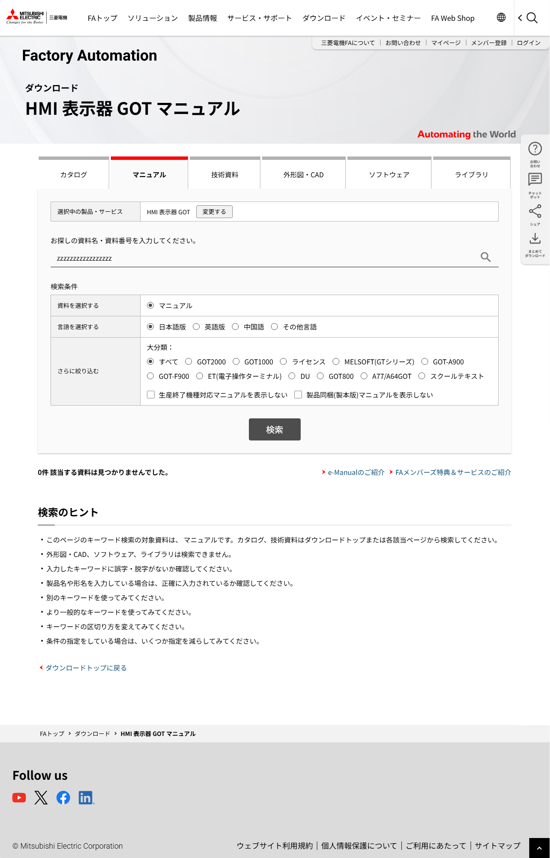
 |  |  |  |  |  |  |  |  |  | Ver.26.06 追加
 |  |  |  |  |  |  |  |  |  | Ver.26.06 追加
 |  |  |  |  |  |  |  |  |  | Ver.26.06 追加
 |  |  |  |  |  |  |  |  |  | Ver.26.06 追加
 |  |  |  |  |  |  |  |  |  | Ver.26.06 追加
 |  |  |  |  |  |  |  |  |  | Ver.26.06 追加
 |  |  |  |  |  |  |  |  |  | Ver.26.06 追加
 |  |  |  |  |  |  |  |  |  | Ver.26.06 追加
 |  |  |  |  |  |  |  |  |  | Ver.26.06 追加
 |  |  |  |  |  |  |  |  |  | Ver.26.06 追加
 |  |  |  |  |  |  |  |  |  | Ver.26.06 追加
 |  |  |  |  |  |  |  |  |  | Ver.26.06 追加
 |  |  |  |  |  |  |  |  |  | Ver.26.06 追加
 |  |  |  |  |  |  |  |  |  | Ver.26.06 追加
 |  |  |  |  |  |  |  |  |  | Ver.26.06 追加
 |  |  |  |  |  |  |  |  |  | Ver.26.06 追加
 |  |  |  |  |  |  |  |  |  | Ver.26.06 追加
 |  |  |  |  |  |  |  |  |  | Ver.26.06 追加
 |  |  |  |  |  |  |  |  |  | Ver.26.06 追加
 |  |  |  |  |  |  |  |  |  | Ver.26.06 追加
 |  |  |  |  |  |  |  |  |  | Ver.26.06 追加
 |  |  |  |  |  |  |  |  |  | Ver.26.06 追加
 |  |  |  |  |  |  |  |  |  | Ver.26.06 追加
 |  |  |  |  |  |  |  |  |  | Ver.26.06 追加
 |  |  |  |  |  |  |  |  |  | Ver.26.06 追加
 |  |  |  |  |  |  |  |  |  | Ver.26.06 追加
条件の絞りこみ＋キーワード入力で検索した結果が0件となった場合、それまで絞り込んだ検索条件はブラウザ上に残す。
 |  |  |  |  |  |  |  |  |  | Ver.26.06 追加
 |  |  |  |  |  |  |  |  |  | Ver.26.06 追加
 |  |  |  |  |  |  |  |  |  | Ver.26.06 追加
 |  |  |  |  |  |  |  |  |  | Ver.26.06 追加
 |  |  |  |  |  |  |  |  |  | Ver.26.06 追加
 |  |  |  |  |  |  |  |  |  | Ver.26.06 追加
 |  |  |  |  |  |  |  |  |  | Ver.26.06 追加
 |  |  |  |  |  |  |  |  |  | Ver.26.06 追加
 |  |  |  |  |  |  |  |  |  | Ver.26.06 追加
 |  |  |  |  |  |  |  |  |  | Ver.26.06 追加
 |  |  |  |  |  |  |  |  |  | Ver.26.06 追加
 |  |  |  |  |  |  |  |  |  | Ver.26.06 追加
 |  |  |  |  |  |  |  |  |  | Ver.26.06 追加
 |  |  |  |  |  |  |  |  |  | Ver.26.06 追加
 |  |  |  |  |  |  |  |  |  | Ver.26.06 追加
 |  |  |  |  |  |  |  |  |  | Ver.26.06 追加
 |  |  |  |  |  |  |  |  |  | Ver.26.06 追加
 |  |  |  |  |  |  |  |  |  | Ver.26.06 追加
 |  |  |  |  |  |  |  |  |  | Ver.26.06 追加
 |  |  |  |  |  |  |  |  |  | Ver.26.06 追加
 |  |  |  |  |  |  |  |  |  | Ver.26.06 追加
 |  |  |  |  |  |  |  |  |  | Ver.26.06 追加
 |  |  |  |  |  |  |  |  |  | Ver.26.06 追加
 |  |  |  |  |  |  |  |  |  | Ver.26.06 追加
 |  |  |  |  |  |  |  |  |  | Ver.26.06 追加
 |  |  |  |  |  |  |  |  |  | Ver.26.06 追加
 |  |  |  |  |  |  |  |  |  | Ver.26.06 追加
 |  |  |  |  |  |  |  |  |  | Ver.26.06 追加
16
 |  |  |  |  |  |  |  |  |  | Ver.26.06 追加
 |  |  |  |  |  |  |  |  |  | Ver.26.06 追加
 |  |  |  |  |  |  |  |  |  | Ver.26.06 追加
 |  |  |  |  |  |  |  |  |  | Ver.26.06 追加
 |  |  |  |  |  |  |  |  |  | Ver.26.06 追加
52
 |  |  |  |  |  |  |  |  |  | Ver.26.06 追加
 |  |  |  |  |  |  |  |  |  | Ver.26.06 追加
 |  |  |  |  |  |  |  |  |  | Ver.26.06 追加
 |  |  |  |  |  |  |  |  |  | Ver.26.06 追加
 |  |  |  |  |  |  |  |  |  | Ver.26.06 追加
 |  |  |  |  |  |  |  |  |  | Ver.26.06 追加
 |  |  |  |  |  |  |  |  |  | Ver.26.06 追加
 |  |  |  |  |  |  |  |  |  | Ver.26.06 追加
 |  |  |  |  |  |  |  |  |  | Ver.26.06 追加
 |  |  |  |  |  |  |  |  |  | Ver.26.06 追加
 |  |  |  |  |  |  |  |  |  | Ver.26.06 追加
 |  |  |  |  |  |  |  |  |  | Ver.26.06 追加
 |  |  |  |  |  |  |  |  |  | Ver.26.06 追加
 |  |  |  |  |  |  |  |  |  | Ver.26.06 追加
 |  |  |  |  |  |  |  |  |  | Ver.26.06 追加
 |  |  |  |  |  |  |  |  |  | Ver.26.06 追加
 |  |  |  |  |  |  |  |  |  | Ver.26.06 追加
 |  |  |  |  |  |  |  |  |  | Ver.26.06 追加
 |  |  |  |  |  |  |  |  |  | Ver.26.06 追加
 |  |  |  |  |  |  |  |  |  | Ver.26.06 追加
 |  |  |  |  |  |  |  |  |  | Ver.26.06 追加
 |  |  |  |  |  |  |  |  |  | Ver.26.06 追加
 |  |  |  |  |  |  |  |  |  | Ver.26.06 追加
 |  |  |  |  |  |  |  |  |  | Ver.26.06 追加
 |  |  |  |  |  |  |  |  |  | Ver.26.06 追加
 |  |  |  |  |  |  |  |  |  | Ver.26.06 追加
 |  |  |  |  |  |  |  |  |  | Ver.26.06 追加
 |  |  |  |  |  |  |  |  |  | Ver.26.06 追加
 |  |  |  |  |  |  |  |  |  | Ver.26.06 追加
 |  |  |  |  |  |  |  |  |  | Ver.26.06 追加
 |  |  |  |  |  |  |  |  |  | Ver.26.06 追加
 |  |  |  |  |  |  |  |  |  | Ver.26.06 追加
 |  |  |  |  |  |  |  |  |  | Ver.26.06 追加
 |  |  |  |  |  |  |  |  |  | Ver.26.06 追加
 |  |  |  |  |  |  |  |  |  | Ver.26.06 追加
 |  |  |  |  |  |  |  |  |  | Ver.26.06 追加
 |  |  |  |  |  |  |  |  |  | Ver.26.06 追加
 |  |  |  |  |  |  |  |  |  | Ver.26.06 追加
 |  |  |  |  |  |  |  |  |  | Ver.26.06 追加
 |  |  |  |  |  |  |  |  |  | Ver.26.06 追加
 |  |  |  |  |  |  |  |  |  | Ver.26.06 追加
 |  |  |  |  |  |  |  |  |  | Ver.26.06 追加

 | 【機種変更ボタン押下時】

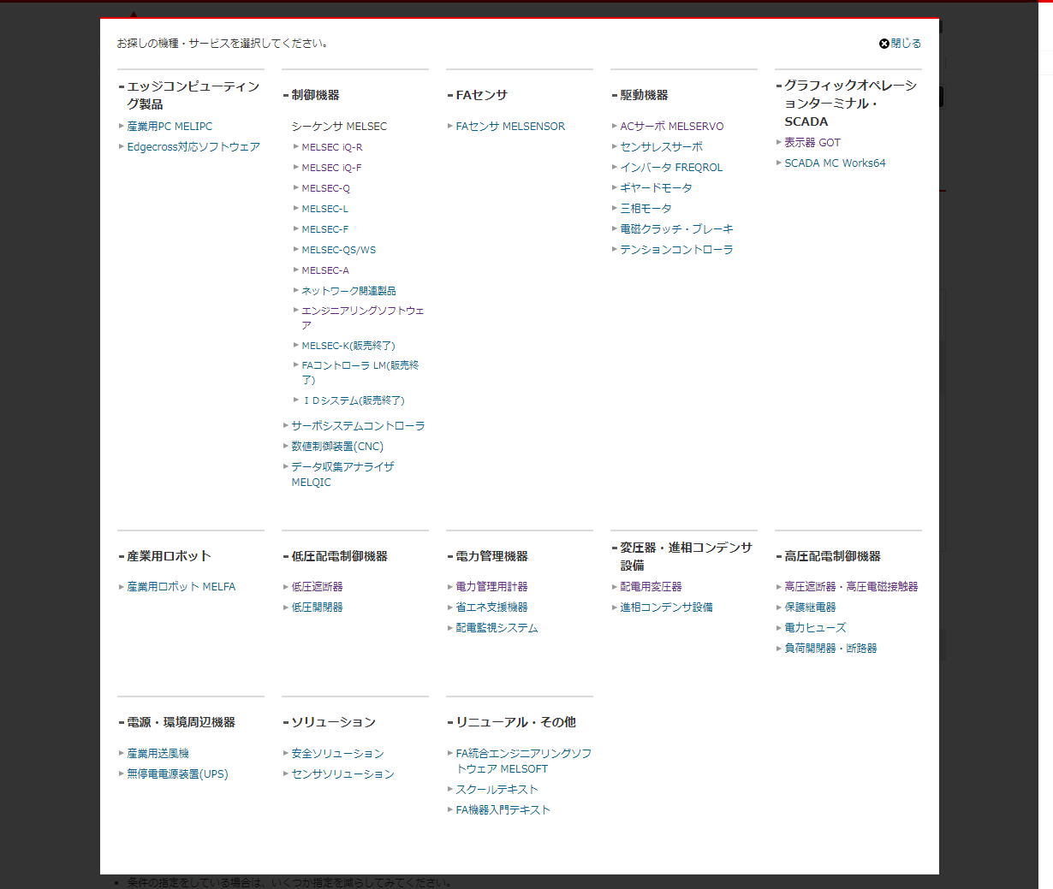
53

54

55

検索結果ありの一覧のパターンと同じ。
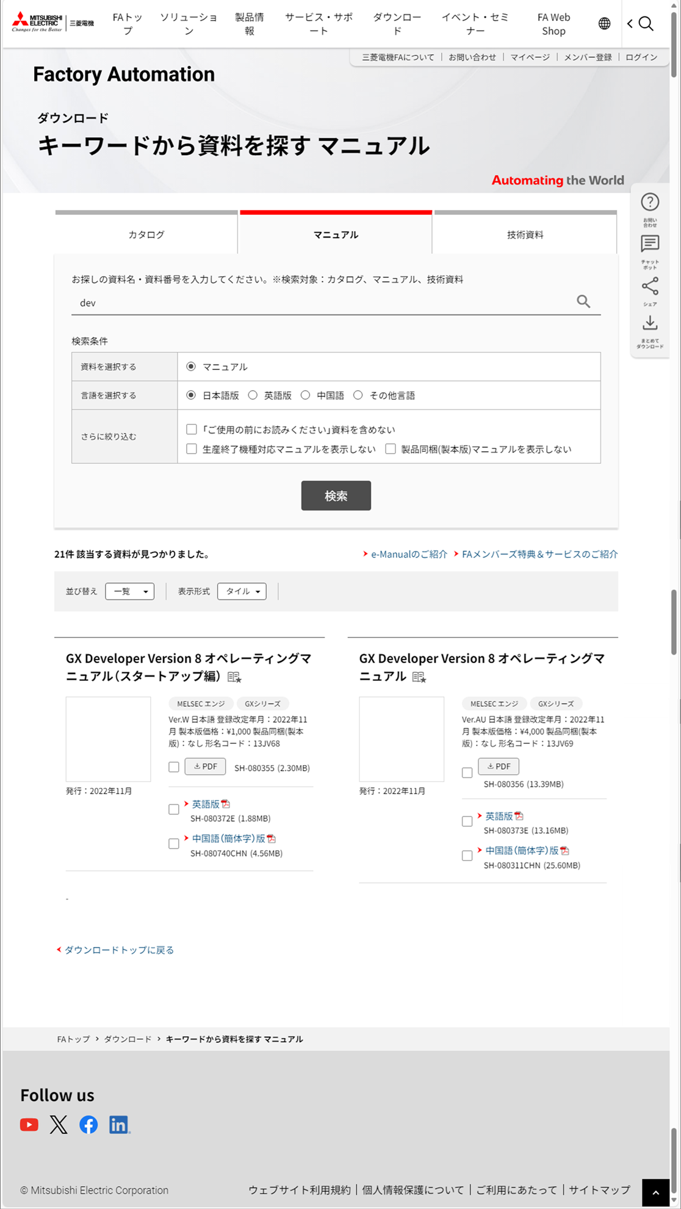
 | 【ドキュメントDBキーワード検索：検索結果あり】 |  |  |  |  |  |  |  |  | Ver.26.06 追加
 |  |  |  |  |  |  |  |  |  | Ver.26.06 追加
 |  |  |  |  |  |  |  |  |  | Ver.26.06 追加
 |  |  |  |  |  |  |  |  |  | Ver.26.06 追加
 |  |  |  |  |  |  |  |  |  | Ver.26.06 追加
 |  |  |  |  |  |  |  |  |  | Ver.26.06 追加
 |  |  |  |  |  |  |  |  |  | Ver.26.06 追加
"キーワードから資料を探す マニュアル"のタイトル固定
 |  |  |  |  |  |  |  |  |  | Ver.26.06 追加
 |  |  |  |  |  |  |  |  |  | Ver.26.06 追加
 |  |  |  |  |  |  |  |  |  | Ver.26.06 追加
 |  |  |  |  |  |  |  |  |  | Ver.26.06 追加
 |  |  |  |  |  |  |  |  |  | Ver.26.06 追加
上部コメントが無くなる。
 |  |  |  |  |  |  |  |  |  | Ver.26.06 追加
 |  |  |  |  |  |  |  |  |  | Ver.26.06 追加
 |  |  |  |  |  |  |  |  |  | Ver.26.06 追加
 |  |  |  |  |  |  |  |  |  | Ver.26.06 追加
技術資料、外形図・CADタブ、ソフトウェアタブ、
サンプルライブラリタブが無くなる。
 |  |  |  |  |  |  |  |  |  | Ver.26.06 追加
 |  |  |  |  |  |  |  |  |  | Ver.26.06 追加
 |  |  |  |  |  |  |  |  |  | Ver.26.06 追加
 |  |  |  |  |  |  |  |  |  | Ver.26.06 追加
選択機種、変更機種ボタンが
無くなる。
 |  |  |  |  |  |  |  |  |  | Ver.26.06 追加
 |  |  |  |  |  |  |  |  |  | Ver.26.06 追加
 |  |  |  |  |  |  |  |  |  | Ver.26.06 追加
 |  |  |  |  |  |  |  |  |  | Ver.26.06 追加
検索結果ありの一覧のパターンと同じ。
 |  |  |  |  |  |  |  |  |  | Ver.26.06 追加
"※検索対象：カタログ、マニュアル"の
文言が増える
 |  |  |  |  |  |  |  |  |  | Ver.26.06 追加
 |  |  |  |  |  |  |  |  |  | Ver.26.06 追加
 |  |  |  |  |  |  |  |  |  | Ver.26.06 追加
 |  |  |  |  |  |  |  |  |  | Ver.26.06 追加
 |  |  |  |  |  |  |  |  |  | Ver.26.06 追加
 |  |  |  |  |  |  |  |  |  | Ver.26.06 追加
 |  |  |  |  |  |  |  |  |  | Ver.26.06 追加
 |  |  |  |  |  |  |  |  |  | Ver.26.06 追加
 |  |  |  |  |  |  |  |  |  | Ver.26.06 追加
 |  |  |  |  |  |  |  |  |  | Ver.26.06 追加
 |  |  |  |  |  |  |  |  |  | Ver.26.06 追加
 |  |  |  |  |  |  |  |  |  | Ver.26.06 追加
分類選択：大分類、分類選択：中分類、分類選択：小分類、
バックナンバーを表示するが無くなる。
 |  |  |  |  |  |  |  |  |  | Ver.26.06 追加
 |  |  |  |  |  |  |  |  |  | Ver.26.06 追加
 |  |  |  |  |  |  |  |  |  | Ver.26.06 追加
検索結果ありの一覧のパターンと同じ。
 |  |  |  |  |  |  |  |  |  | Ver.26.06 追加
 |  |  |  |  |  |  |  |  |  | Ver.26.06 追加
 |  |  |  |  |  |  |  |  |  | Ver.26.06 追加
 |  |  |  |  |  |  |  |  |  | Ver.26.06 追加
検索結果が設定ファイルで指定した最大件数以上存在する場合
のみ異なるメッセージを表示。
 |  |  |  |  |  |  |  |  |  | Ver.26.06 追加
 |  |  |  |  |  |  |  |  |  | Ver.26.06 追加
 |  |  |  |  |  |  |  |  |  | Ver.26.06 追加
検索結果ありの一覧のパターンと同じ。
 |  |  |  |  |  |  |  |  |  | Ver.26.06 追加
 |  |  |  |  |  |  |  |  |  | Ver.26.06 追加
 |  |  |  |  |  |  |  |  |  | Ver.26.06 追加
 |  |  |  |  |  |  |  |  |  | Ver.26.06 追加
 |  |  |  |  |  |  |  |  |  | Ver.26.06 追加
 |  |  |  |  |  |  |  |  |  | Ver.26.06 追加
 |  |  |  |  |  |  |  |  |  | Ver.26.06 追加
 |  |  |  |  |  |  |  |  |  | Ver.26.06 追加
 |  |  |  |  |  |  |  |  |  | Ver.26.06 追加
 |  |  |  |  |  |  |  |  |  | Ver.26.06 追加
 |  |  |  |  |  |  |  |  |  | Ver.26.06 追加
 |  |  |  |  |  |  |  |  |  | Ver.26.06 追加
 |  |  |  |  |  |  |  |  |  | Ver.26.06 追加
 |  |  |  |  |  |  |  |  |  | Ver.26.06 追加
 |  |  |  |  |  |  |  |  |  | Ver.26.06 追加
 |  |  |  |  |  |  |  |  |  | Ver.26.06 追加
 |  |  |  |  |  |  |  |  |  | Ver.26.06 追加
 |  |  |  |  |  |  |  |  |  | Ver.26.06 追加
 |  |  |  |  |  |  |  |  |  | Ver.26.06 追加
 |  |  |  |  |  |  |  |  |  | Ver.26.06 追加
 |  |  |  |  |  |  |  |  |  | Ver.26.06 追加
 |  |  |  |  |  |  |  |  |  | Ver.26.06 追加
 |  |  |  |  |  |  |  |  |  | Ver.26.06 追加
 |  |  |  |  |  |  |  |  |  | Ver.26.06 追加
 |  |  |  |  |  |  |  |  |  | Ver.26.06 追加
 |  |  |  |  |  |  |  |  |  | Ver.26.06 追加
 |  |  |  |  |  |  |  |  |  | Ver.26.06 追加
 |  |  |  |  |  |  |  |  |  | Ver.26.06 追加
下部コメントが無くなる。
 |  |  |  |  |  |  |  |  |  | Ver.26.06 追加
 |  |  |  |  |  |  |  |  |  | Ver.26.06 追加
 |  |  |  |  |  |  |  |  |  | Ver.26.06 追加
 |  |  |  |  |  |  |  |  |  | Ver.26.06 追加
 |  |  |  |  |  |  |  |  |  | Ver.26.06 追加
 |  |  |  |  |  |  |  |  |  | Ver.26.06 追加
検索結果ありの一覧のパターンと同じ。
 |  |  |  |  |  |  |  |  |  | Ver.26.06 追加
 |  |  |  |  |  |  |  |  |  | Ver.26.06 追加
 |  |  |  |  |  |  |  |  |  | Ver.26.06 追加
 |  |  |  |  |  |  |  |  |  | Ver.26.06 追加
 |  |  |  |  |  |  |  |  |  | Ver.26.06 追加
 |  |  |  |  |  |  |  |  |  | Ver.26.06 追加
 |  |  |  |  |  |  |  |  |  | Ver.26.06 追加
 |  |  |  |  |  |  |  |  |  | Ver.26.06 追加
 |  |  |  |  |  |  |  |  |  | Ver.26.06 追加
 |  |  |  |  |  |  |  |  |  | Ver.26.06 追加
 |  |  |  |  |  |  |  |  |  | Ver.26.06 追加
 |  |  |  |  |  |  |  |  |  | Ver.26.06 追加
 |  |  |  |  |  |  |  |  |  | Ver.26.06 追加
 |  |  |  |  |  |  |  |  |  | Ver.26.06 追加
 |  |  |  |  |  |  |  |  |  | Ver.26.06 追加
 |  |  |  |  |  |  |  |  |  | Ver.26.06 追加
 |  |  |  |  |  |  |  |  |  | Ver.26.06 追加
 |  |  |  |  |  |  |  |  |  | Ver.26.06 追加
 |  |  |  |  |  |  |  |  |  | Ver.26.06 追加
 |  |  |  |  |  |  |  |  |  | Ver.26.06 追加
 |  |  |  |  |  |  |  |  |  | Ver.26.06 追加
 | 【ドキュメントDBキーワード検索：キーワード未入力】 |  |  |  |  |  |  |  |  | Ver.26.06 追加
ドキュメントDBキーワード検索：検索結果ありのパターンと同じ。
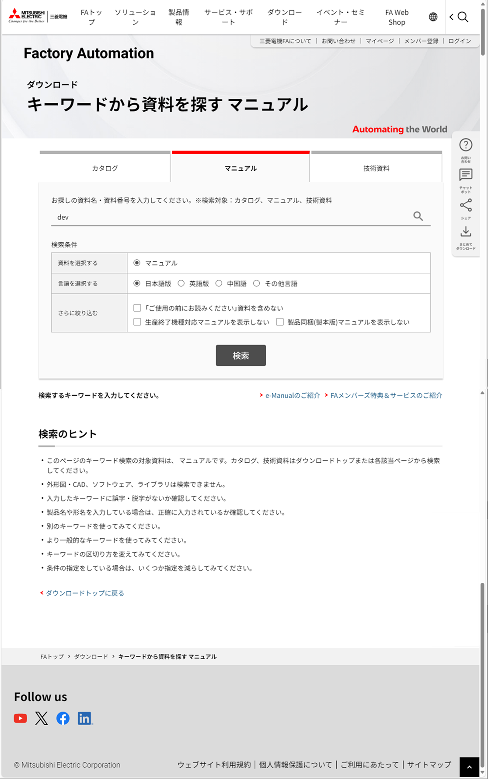
 |  |  |  |  |  |  |  |  |  | Ver.26.06 追加
 |  |  |  |  |  |  |  |  |  | Ver.26.06 追加
 |  |  |  |  |  |  |  |  |  | Ver.26.06 追加
 |  |  |  |  |  |  |  |  |  | Ver.26.06 追加
 |  |  |  |  |  |  |  |  |  | Ver.26.06 追加
 |  |  |  |  |  |  |  |  |  | Ver.26.06 追加
 |  |  |  |  |  |  |  |  |  | Ver.26.06 追加
 |  |  |  |  |  |  |  |  |  | Ver.26.06 追加
 |  |  |  |  |  |  |  |  |  | Ver.26.06 追加
 |  |  |  |  |  |  |  |  |  | Ver.26.06 追加
 |  |  |  |  |  |  |  |  |  | Ver.26.06 追加
 |  |  |  |  |  |  |  |  |  | Ver.26.06 追加
 |  |  |  |  |  |  |  |  |  | Ver.26.06 追加
 |  |  |  |  |  |  |  |  |  | Ver.26.06 追加
 |  |  |  |  |  |  |  |  |  | Ver.26.06 追加
 |  |  |  |  |  |  |  |  |  | Ver.26.06 追加
 |  |  |  |  |  |  |  |  |  | Ver.26.06 追加
 |  |  |  |  |  |  |  |  |  | Ver.26.06 追加
 |  |  |  |  |  |  |  |  |  | Ver.26.06 追加
 |  |  |  |  |  |  |  |  |  | Ver.26.06 追加
 |  |  |  |  |  |  |  |  |  | Ver.26.06 追加
 |  |  |  |  |  |  |  |  |  | Ver.26.06 追加
 |  |  |  |  |  |  |  |  |  | Ver.26.06 追加
 |  |  |  |  |  |  |  |  |  | Ver.26.06 追加
 |  |  |  |  |  |  |  |  |  | Ver.26.06 追加
 |  |  |  |  |  |  |  |  |  | Ver.26.06 追加
 |  |  |  |  |  |  |  |  |  | Ver.26.06 追加
 |  |  |  |  |  |  |  |  |  | Ver.26.06 追加
 |  |  |  |  |  |  |  |  |  | Ver.26.06 追加
 |  |  |  |  |  |  |  |  |  | Ver.26.06 追加
 |  |  |  |  |  |  |  |  |  | Ver.26.06 追加
 |  |  |  |  |  |  |  |  |  | Ver.26.06 追加
 |  |  |  |  |  |  |  |  |  | Ver.26.06 追加
 |  |  |  |  |  |  |  |  |  | Ver.26.06 追加
 |  |  |  |  |  |  |  |  |  | Ver.26.06 追加
 |  |  |  |  |  |  |  |  |  | Ver.26.06 追加
 |  |  |  |  |  |  |  |  |  | Ver.26.06 追加
 |  |  |  |  |  |  |  |  |  | Ver.26.06 追加
 |  |  |  |  |  |  |  |  |  | Ver.26.06 追加
 |  |  |  |  |  |  |  |  |  | Ver.26.06 追加
 |  |  |  |  |  |  |  |  |  | Ver.26.06 追加
 |  |  |  |  |  |  |  |  |  | Ver.26.06 追加
 |  |  |  |  |  |  |  |  |  | Ver.26.06 追加
 |  |  |  |  |  |  |  |  |  | Ver.26.06 追加
62
 |  |  |  |  |  |  |  |  |  | Ver.26.06 追加
 |  |  |  |  |  |  |  |  |  | Ver.26.06 追加
検索結果なしのパターンと同じ。
 |  |  |  |  |  |  |  |  |  | Ver.26.06 追加
 |  |  |  |  |  |  |  |  |  | Ver.26.06 追加
 |  |  |  |  |  |  |  |  |  | Ver.26.06 追加
 |  |  |  |  |  |  |  |  |  | Ver.26.06 追加
 |  |  |  |  |  |  |  |  |  | Ver.26.06 追加
 |  |  |  |  |  |  |  |  |  | Ver.26.06 追加
 |  |  |  |  |  |  |  |  |  | Ver.26.06 追加
 |  |  |  |  |  |  |  |  |  | Ver.26.06 追加
 |  |  |  |  |  |  |  |  |  | Ver.26.06 追加
 |  |  |  |  |  |  |  |  |  | Ver.26.06 追加
 |  |  |  |  |  |  |  |  |  | Ver.26.06 追加
 |  |  |  |  |  |  |  |  |  | Ver.26.06 追加
 |  |  |  |  |  |  |  |  |  | Ver.26.06 追加
 |  |  |  |  |  |  |  |  |  | Ver.26.06 追加
 |  |  |  |  |  |  |  |  |  | Ver.26.06 追加
 |  |  |  |  |  |  |  |  |  | Ver.26.06 追加
 |  |  |  |  |  |  |  |  |  | Ver.26.06 追加
 |  |  |  |  |  |  |  |  |  | Ver.26.06 追加
 |  |  |  |  |  |  |  |  |  | Ver.26.06 追加
 |  |  |  |  |  |  |  |  |  | Ver.26.06 追加
 |  |  |  |  |  |  |  |  |  | Ver.26.06 追加
 |  |  |  |  |  |  |  |  |  | Ver.26.06 追加
 |  |  |  |  |  |  |  |  |  | Ver.26.06 追加
 |  |  |  |  |  |  |  |  |  | Ver.26.06 追加
 |  |  |  |  |  |  |  |  |  | Ver.26.06 追加
 |  |  |  |  |  |  |  |  |  | Ver.26.06 追加
 |  |  |  |  |  |  |  |  |  | Ver.26.06 追加
 |  |  |  |  |  |  |  |  |  | Ver.26.06 追加
 |  |  |  |  |  |  |  |  |  | Ver.26.06 追加
 |  |  |  |  |  |  |  |  |  | Ver.26.06 追加
 |  |  |  |  |  |  |  |  |  | Ver.26.06 追加
 |  |  |  |  |  |  |  |  |  | Ver.26.06 追加
 |  |  |  |  |  |  |  |  |  | Ver.26.06 追加
 |  |  |  |  |  |  |  |  |  | Ver.26.06 追加
 |  |  |  |  |  |  |  |  |  | Ver.26.06 追加
 |  |  |  |  |  |  |  |  |  | Ver.26.06 追加
 |  |  |  |  |  |  |  |  |  | Ver.26.06 追加
 |  |  |  |  |  |  |  |  |  | Ver.26.06 追加
 |  |  |  |  |  |  |  |  |  | Ver.26.06 追加
 |  |  |  |  |  |  |  |  |  | Ver.26.06 追加
 |  |  |  |  |  |  |  |  |  | Ver.26.06 追加
 |  |  |  |  |  |  |  |  |  | Ver.26.06 追加
 |  |  |  |  |  |  |  |  |  | Ver.26.06 追加

処理説明
処理説明 | サブシステムID |  | サブシステム名 | 機能ID | 機能名 | 作成
 | 0 |  | FAサイト機能 | CMS2-3-9-1 | デジタルアセット検索結果(マニュアル)メイン | 改定

処理No. | 1
用途
処理概要 | 項番 | 処理内容
機能設計書（画面）_CMS2-3-8-1_デジタルアセット検索結果(カタログ)メインの
処理説明を参照

入出力仕様
入出力仕様 |  | サブシステムID |  | サブシステム名 |  | 機能ID | 機能名 | 作成
 |  | 0 |  | FAサイト機能 |  | CMS2-3-9-1 | デジタルアセット検索結果(マニュアル)メイン | 改定

仕様No. |  | 1
タイミング |  | 絞込み/表示順変更/キーワード検索
用途 |  | 絞込み一覧表示
アクション（呼び出し対象） |  | /fa/download/search.do
入力
No | 項目名 |  | 情報元 |  | 説明／設定内容
1 | q |  | 前画面 |  | 入力キーワード
2 | mode |  | 前画面 |  | "catalog"：カタログ／"nproduct"：新製品ニュース
3 | kisyu |  | 前画面 |  | 選択した機種の略称
4 | kisyuid |  | 前画面 |  | 機種ID
5 | sort |  | 前画面 |  | "0"：一覧／"2"：新着順
6 | lang |  | 前画面 |  | 言語
7 | listView |  | 前画面 |  | "1"：通常の一覧／"2"：バックナンバー一覧
8 | category1 |  | 前画面 |  | 選択した大分類
9 | category2 |  | 前画面 |  | 選択した中分類
10 | category3 |  | 前画面 |  | 選択した小分類
11 | preview |  | 前画面 |  | "1"：プレビューフラグ
11 | preview |  | 前画面 |  | プレビューパラメータの指定の有無・内容によらずにプレビューモードを制御するように修正（M_CODE_MSTのみで制御） |  |  |  | Ver.16.86 修正
12 | filter_readme |  | 前画面 |  | "1"：「ご使用の前にお読みください」資料を含めない |  |  |  | Ver.2.55 廃止 No.3
13 | filter_discontinued |  | 前画面 |  | "1"：生産終了機種対応マニュアルを表示しない
14 | filter_bundled |  | 前画面 |  | "1"：製品同梱（製本版）マニュアルを表示しない
15 | changeKeywordFlag |  | 前画面 |  | 1が設定されるとsort、lang、listView、category1～3のパラメータ値を無効化（空に）する キーワード入力値が表示時のリクエストパラメータキーワードから変更されたときに1を指定する。
出力
No | 項目名 |  | 情報元 |  | 説明／設定内容
画面編集要領参照
1
2
3

仕様No. |  | 2
タイミング |  | メニュータブクリック
用途 |  | 各タブ画面への遷移
機能設計書（画面）_CMS2-3-8-1_デジタルアセット検索結果(カタログ)メインの入出力仕様No.3～8を参照
アクション（呼び出し対象） |  |  |  |  |  |  |  |  | Ver.26.06 削除
入力 |  |  |  |  |  |  |  |  | Ver.26.06 削除
No | 項目名 |  | 情報元 |  | 説明／設定内容 |  |  |  | Ver.26.06 削除
1 |  |  |  |  |  |  |  |  | Ver.26.06 削除
2 |  |  |  |  |  |  |  |  | Ver.26.06 削除
3 |  |  |  |  |  |  |  |  | Ver.26.06 削除
出力 |  |  |  |  |  |  |  |  | Ver.26.06 削除
No | 項目名 |  | 情報元 |  | 説明／設定内容 |  |  |  | Ver.26.06 削除
1 |  |  |  |  |  |  |  |  | Ver.26.06 削除
2 |  |  |  |  |  |  |  |  | Ver.26.06 削除
3 |  |  |  |  |  |  |  |  | Ver.26.06 削除
機能設計書（画面）_CMS2-3-8-1_デジタルアセット検索結果(カタログ)メインの入出力仕様No.3～12を参照
アクション（呼び出し対象） |  |  |  |  |  |  |  |  | Ver.26.06 追加
入力 |  |  |  |  |  |  |  |  | Ver.26.06 追加
No | 項目名 |  | 情報元 |  | 説明／設定内容 |  |  |  | Ver.26.06 追加
1 |  |  |  |  |  |  |  |  | Ver.26.06 追加
2 |  |  |  |  |  |  |  |  | Ver.26.06 追加
3 |  |  |  |  |  |  |  |  | Ver.26.06 追加
出力 |  |  |  |  |  |  |  |  | Ver.26.06 追加
No | 項目名 |  | 情報元 |  | 説明／設定内容 |  |  |  | Ver.26.06 追加
1 |  |  |  |  |  |  |  |  | Ver.26.06 追加
2 |  |  |  |  |  |  |  |  | Ver.26.06 追加
3 |  |  |  |  |  |  |  |  | Ver.26.06 追加

テーブル参照要領
テーブル参照要領 |  |  | サブシステムID |  |  | サブシステム名 |  | 機能ID | 機能名 | 作成
 |  |  | 0 |  |  | FAサイト機能 |  | CMS2-3-9-1 | デジタルアセット検索結果(マニュアル)メイン | 改定

機能設計書（画面）_CMS2-3-8-1_デジタルアセット検索結果(カタログ)メインの
テーブル参照要領を参照
要領No. |  | 1 |  | アクセス種別
No | テーブルID |  |  | テーブル名 |  |  |  | 備考
1
2
3
4
参照条件

No | テーブル項目名 |  |  |  | 情報元 |  | 備考
1
2
3
4
5

要領No. |  | 2 |  | アクセス種別
No | テーブルID |  |  | テーブル名 |  |  |  | 備考
1
2
3
4
参照条件

No | テーブル項目名 |  |  |  | 情報元 |  | 備考
1
2
3
4
5

